FUNAI
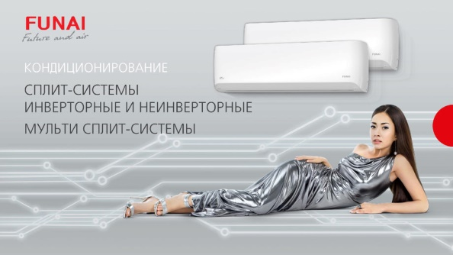 **
 |  |  |  |  |  |  |  | Серия EMPEROR DC-Inverter
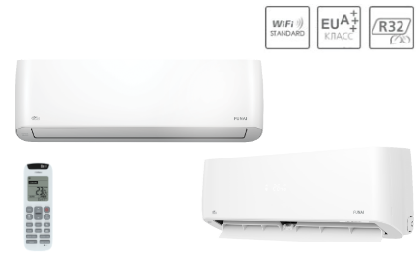

Инверторные сплит-системы:*

Модель |  | Серия | Цена, руб./шт. | Мощность, кВт |  | Уровень шума, Дб(А) | Класс энергоэфффективности
 |  |  |  | охл. | нагрев. |  |  | Серия SENSEI DC-Inverter
Сплит-система Funai RACI-EM25HP.D03 |  | EMPEROR DC-Inverter | 55,390.00 ₽ | 2.60 | 3.20 | 18/28/30/33/35/37/38 | A+++/8,7
Сплит-система Funai RACI-EM35HP.D03 |  | EMPEROR DC-Inverter | 59,980.00 ₽ | 3.50 | 4.00 | 18/28/31/34/36/38/39 | A+++/8,7
Сплит-система Funai RACI-SN25HP.D03 |  | SENSEI DC-Inverter | 51,090.00 ₽ | 2.65 | 2.85 | 19/23/28/31/33/35/36 | A++/6,11
Сплит-система Funai RACI-SN35HP.D03 |  | SENSEI DC-Inverter | 55,250.00 ₽ | 3.55 | 3.85 | 19/23/28/31/33/35/36 | A++/6,1
Сплит-система Funai RACI-SN50HP.D03 |  | SENSEI DC-Inverter | 62,970.00 ₽ | 5.00 | 5.65 | 20/25/32/37/40/42/44 | A++/6,1
Сплит-система Funai RACI-SN65HP.D03 |  | SENSEI DC-Inverter | 79,480.00 ₽ | 6.50 | 6.65 | 20/25/34/38/40/43/46 | A++/6,2
Сплит-система Funai RACI-SN50HP.D03 |  | SENSEI DC-Inverter | 62,970.00 ₽ | 5.00 | 5.65 | 20/25/32/37/40/42/44 | A++/6,1
Сплит-система Funai RACI-SN65HP.D03 |  | SENSEI DC-Inverter | 79,480.00 ₽ | 6.50 | 6.65 | 20/25/34/38/40/43/46 | A++/6,2
Сплит-система Funai RACI-SM25HP.D03 |  | SAMURAI DC-Inverter | 31,680.00 ₽ | 2.60 | 2.80 | 19/22/27/31/33/35/36 | А+/5,6 | Серия SAMURAI DC-Inverter
Сплит-система Funai RACI-SM35HP.D03 |  | SAMURAI DC-Inverter | 36,880.00 ₽ | 3.50 | 3.85 | 19/22/27/31/33/35/36 | А+/5,62

Классические ON/OFF сплит-системы:*

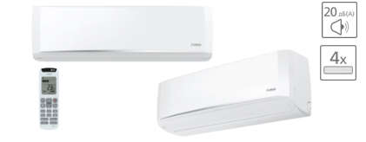
Модель |  | Серия | Цена, руб./шт. | Мощность, кВт |  | Уровень шума, Дб(А) | Класс энергоэфффективности
 |  |  |  | охл. | нагрев. |  |  | Серия SENSEI
Сплит-система Funai RAC-SN20HP.D03 |  | SENSEI | 21,880.00 ₽ | 2.05 | 2.15 | 20/25/31/33 | А/3,25
Сплит-система Funai RAC-SN25HP.D03 |  | SENSEI | 23,980.00 ₽ | 2.50 | 2.60 | 20/25/29/35 | А/3,25
Сплит-система Funai RAC-SN35HP.D03 |  | SENSEI | 31,470.00 ₽ | 3.40 | 3.45 | 21/26/31/35 | А/3,35
Сплит-система Funai RAC-SN55HP.D03 |  | SENSEI | 47,980.00 ₽ | 5.50 | 5.65 | 28/31/36/41 | А/3,23
Сплит-система Funai RAC-SN70HP.D03 |  | SENSEI | 61,470.00 ₽ | 6.95 | 7.07 | 28/31/36/41 | А/3,25
Сплит-система Funai RAC-SM20HP.D03 |  | SAMURAI | 20,840.00 ₽ | 2.05 | 2.15 | 20/25/28/31 | А/3,25
Сплит-система Funai RAC-SM25HP.D03 |  | SAMURAI | 22,930.00 ₽ | 2.50 | 2.60 | 20/25/29/35 | А/3,25
Сплит-система Funai RAC-SM35HP.D03 |  | SAMURAI | 30,140.00 ₽ | 3.40 | 3.45 | 21/26/31/35 | А/3,35
Сплит-система Funai RAC-SM55HP.D03 |  | SAMURAI | 46,630.00 ₽ | 5.50 | 5.65 | 28/31/36/41 | А/3,23 | Серия SAMURAI
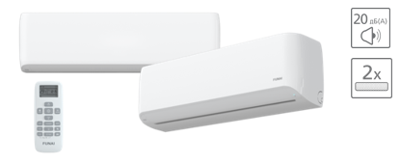
Сплит-система Funai RAC-SM70HP.D03 |  | SAMURAI | 59,970.00 ₽ | 6.95 | 7.07 | 28/31/36/41 | А/3,25

Мульти сплит-системы:*

Модель |  | Серия | Цена, руб./шт. | Мощность, кВт |  | Уровень шума, Дб(А) | Класс энергоэфффективности
 |  |  |  | охл. | нагрев.
Внутренний блок сплит-системы Funai RAMI-SM25HP.D04/S | 0dd9c575-0c92-11eb-84b1-b42e99c8d110 | ORIGAMI SAMURAI | 13,200.00 ₽ | 2.60 | 2.70 | 19/22/27/31/33/35/36 |  | Серия ORIGAMI
Внутренний блок сплит-системы Funai RAMI-SM35HP.D04/S | 0dd9c576-0c92-11eb-84b1-b42e99c8d110 | ORIGAMI SAMURAI | 13,780.00 ₽ | 3.40 | 3.80 | 19/22/27/31/33/35/36
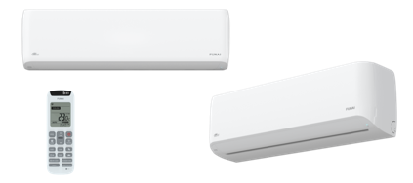
Внутренний блок сплит-системы Funai RAMI-SM50HP.D04/S | 0dd9c577-0c92-11eb-84b1-b42e99c8d110 | ORIGAMI SAMURAI | 14,950.00 ₽ | 5.00 | 5.60 | 25/33/38/40/42/44/46
Универсальный наружный блок сплит-системы Funai RAMI-2OR50HP.D05/U | 0dd9c573-0c92-11eb-84b1-b42e99c8d110 | ORIGAMI | 63,640.00 ₽ | 5.20 | 6,0 | 48/55 | A++/7,21
Универсальный наружный блок сплит-системы Funai RAMI-3OR70HP.D05/U | 0dd9c574-0c92-11eb-84b1-b42e99c8d110 | ORIGAMI | 88,340.00 ₽ | 7.20 | 7,92 | 55 | A++/6,8
 |  | КЛИМАТ ХЭЛП. Ваша скорая климатическая помощь! ООО «Б-ТОРГ» ИНН: 5404098520 / КПП: 540401001 ОГРН: 1205400001344; Юридический адрес: 630052, Новосибирская обл., Новосибирск г, Немировича-Данченко ул, дом 14/1, квартира 31; +7 (383) 381-63-89, +7-953-888-08-91; www.climate-help.ru; Instegram : @climate_help; climate-help@b-torg.ru; *Прайс-лист действителен с 25 октября 2020 года. Цены указаны без НДС! **Не является публичной офертой! Полный ассортимент, актуальные цены и подробности акций уточняйте у нашего менеджера.

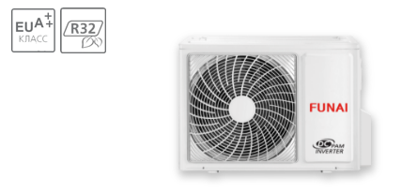

Продажа, ремонт, установка и диагностика климатического,
холодильного и отопительного оборудования

Royal Clima
 **
 |  |  |  |  |  |  |  | Серия PRESTIGIO EU Inverter

Инверторные сплит-системы:* |  |  |  |  |  |  |  | Серия SPARTA DC EU Inverter
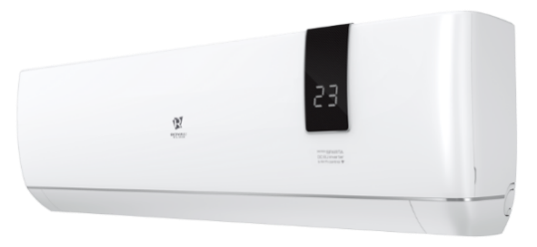
Модель |  | Серия | Цена, руб./шт. | Мощность, кВт |  | Уровень шума, Дб(А) | Класс энергоэфффективности
 |  |  |  | охл. | нагрев.
Сплит-система Royal Clima RCI-P32HN | bf4f58fd-0c7c-11eb-84b1-b42e99c8d110 | PRESTIGIO EU Inverter | 28,960.00 ₽ | 3,07(1,05-3,70) | 3,46(1,3-4,19) | 24/33/41 | A++/A+
Сплит-система Royal Clima RCI-P41HN | bf4f58fe-0c7c-11eb-84b1-b42e99c8d110 | PRESTIGIO EU Inverter | 32,290.00 ₽ | 3,93(1,37-4,73) | 4,32(1,08-5,16) | 21/22/32/38 | A++/A+
Сплит-система Royal Clima RCI-P61HN | bf4f58ff-0c7c-11eb-84b1-b42e99c8d110 | PRESTIGIO EU Inverter | 51,050.00 ₽ | 5,75(1,90-6,43) | 5,92(1,45-7,07) | 21/27/33/42 | A++/A+
Сплит-система Royal Clima RCI-P81HN | bf4f5900-0c7c-11eb-84b1-b42e99c8d110 | PRESTIGIO EU Inverter | 65,540.00 ₽ | 7,57(2,66-8,49) | 8,39(2,19-9,75) | 26/30/40/46 | A++/A+ | Серия TRIUMPH Inverter
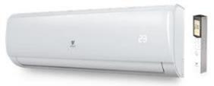
Сплит-система Royal Clima RCI-SA30HN | bf4f58fb-0c7c-11eb-84b1-b42e99c8d110 | SPARTA DC EU Inverter | 32,760.00 ₽ | 3,05 (0,85-3,75) | 3,05 (0,85–3,85) | 19/28/34/39 | A++/A+
Сплит-система Royal Clima RCI-SA40HN | bf4f58fc-0c7c-11eb-84b1-b42e99c8d110 | SPARTA DC EU Inverter | 36,090.00 ₽ | 3,75 (0,91-4,50) | 3,85 (0,94–4,52) | 19/28/34/39 | A++/A+
Сплит-система Royal Clima RCI-T26HN | bf4f5901-0c7c-11eb-84b1-b42e99c8d110 | TRIUMPH Inverter | 24,450.00 ₽ | 2,3(1,23-2,90) | 2,5(0,90-3,35) | 26/31/37,5 | A/A
Сплит-система Royal Clima RCI-T30HN | bf4f5902-0c7c-11eb-84b1-b42e99c8d110 | TRIUMPH Inverter | 25,520.00 ₽ | 2,77(1,27-3,38) | 3,13(0,95-3,90) | 26/31/37,5 | A/A
Сплит-система Royal Clima RCI-T60HN | 8caa63e7-0c86-11eb-84b1-b42e99c8d110 | TRIUMPH Inverter | 51,050.00 ₽ | 3,51(1,25-4,00) | 3,87(1,05-4,20) | 26/35,5/39,5 | A/A
Сплит-система Royal Clima RCI-T78HN | 8caa63e8-0c86-11eb-84b1-b42e99c8d110 | TRIUMPH Inverter | 62,930.00 ₽ | 5,49(1,81-6,43) | 5,83(1,30-6,7) | 32,5/37/42,5 | A/A
Сплит-система Royal Clima RCI-TN38HN | bf4f5903-0c7c-11eb-84b1-b42e99c8d110 | TRIUMPH Inverter | 29,200.00 ₽ | 7,65(2,65-8,27) | 8,01(1,61-9,20) | 34/39/45 | A/A | Серия VELA Inverter 2020
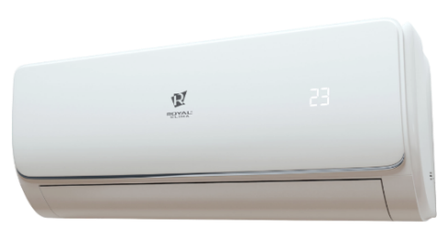
Сплит-система Royal Clima RCI-VNR22HN | 8caa63e9-0c86-11eb-84b1-b42e99c8d110 | VELA Inverter 2020 | 24,450.00 ₽ | 2.20 | 2.30 | 24/27/29/33 | A/A
Сплит-система Royal Clima RCI-VNR29HN | 8caa63ea-0c86-11eb-84b1-b42e99c8d110 | VELA Inverter 2020 | 25,520.00 ₽ | 2.85 | 3.15 | 24/27/29/33 | A/A
Сплит-система Royal Clima RCI-VNR37HN | 8caa63eb-0c86-11eb-84b1-b42e99c8d110 | VELA Inverter 2020 | 29,200.00 ₽ | 3.70 | 3.90 | 24/27/29/33 | A/A
Сплит-система Royal Clima RCI-VNR57HN | 8caa63ec-0c86-11eb-84b1-b42e99c8d110 | VELA Inverter 2020 | 51,050.00 ₽ | 5.70 | 5.75 | 29/32/35/38 | A/A

Классические ON/OFF сплит-системы:* |  |  |  |  |  |  |  | Серия GLORIA
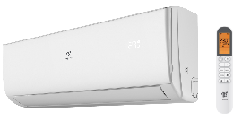
Модель |  | Серия | Цена, руб./шт. | Мощность, кВт |  | Уровень шума, Дб(А) | Класс энергоэфффективности
 |  |  |  | охл. | нагрев.
Сплит-система Royal Clima RC-G25HN | bf4f58d5-0c7c-11eb-84b1-b42e99c8d110 | GLORIA | 16,850.00 ₽ | 2.25 | 2.38 | 19/22/25/28/31 | A/A
Сплит-система Royal Clima RC-G30HN | bf4f58d6-0c7c-11eb-84b1-b42e99c8d110 | GLORIA | 17,800.00 ₽ | 2.95 | 3.09 | 19/22/25/28/31 | A/A
Сплит-система Royal Clima RC-G39HN | bf4f58d7-0c7c-11eb-84b1-b42e99c8d110 | GLORIA | 24,450.00 ₽ | 3.93 | 4.09 | 20/23/26/28/31 | A/A
Сплит-система Royal Clima RC-G60HN | bf4f58d8-0c7c-11eb-84b1-b42e99c8d110 | GLORIA | 40,010.00 ₽ | 5.49 | 5.57 | 20/23/26/29/32 | A/A | Серия PRESTIGIO
Сплит-система Royal Clima RC-G76HN | bf4f58d9-0c7c-11eb-84b1-b42e99c8d110 | GLORIA | 49,860.00 ₽ | 7.50 | 7.64 | 20/23/26/29/32 | A/B
Сплит-система Royal Clima RC-P25HN | bf4f58c5-0c7c-11eb-84b1-b42e99c8d110 | PRESTIGIO | 17,680.00 ₽ | 2.50 | 2.60 | 22/28/31 | A/A
Сплит-система Royal Clima RC-P30HN | bf4f58c7-0c7c-11eb-84b1-b42e99c8d110 | PRESTIGIO | 18,750.00 ₽ | 3.00 | 3.06 | 24/31/34 | A/A
Сплит-система Royal Clima RC-P40HN | bf4f58c9-0c7c-11eb-84b1-b42e99c8d110 | PRESTIGIO | 25,050.00 ₽ | 3.70 | 4.03 | 26,5/35,5/37,5 | A/A
Сплит-система Royal Clima RC-P61HN | bf4f58ca-0c7c-11eb-84b1-b42e99c8d110 | PRESTIGIO | 38,460.00 ₽ | 5.76 | 6.18 | 30/38,5/42,5 | A/A
Сплит-система Royal Clima RC-P77HN | bf4f58cb-0c7c-11eb-84b1-b42e99c8d110 | PRESTIGIO | 48,440.00 ₽ | 7.47 | 8.13 | 40/44/47 | B/B | Серия TRIUMPH
Сплит-система Royal Clima RC-PX25HN | 47dd6702-1293-11eb-84b2-b42e99c8d110 | PRESTIGIO | 17,800.00 ₽ | 2.55 | 2.60 | 26/35/40,5 | A/A
Сплит-система Royal Clima RC-PX30HN | 47dd6703-1293-11eb-84b2-b42e99c8d110 | PRESTIGIO | 18,870.00 ₽ | 2.90 | 2.90 | 26/35/40,5 | A/A
Сплит-система Royal Clima RC-TW21HN | bf4f58cc-0c7c-11eb-84b1-b42e99c8d110 | TRIUMPH | 15,430.00 ₽ | 2.15 | 2.25 | 25,5/31,5/35 | В/А
Сплит-система Royal Clima RC-TW30HN | bf4f58ce-0c7c-11eb-84b1-b42e99c8d110 | TRIUMPH | 16,850.00 ₽ | 2.95 | 3.06 | 26/32/36 | A/A
Сплит-система Royal Clima RC-TW39HN | bf4f58d0-0c7c-11eb-84b1-b42e99c8d110 | TRIUMPH | 22,790.00 ₽ | 3.82 | 4.06 | 31/37,5/41,5 | A/A
Сплит-система Royal Clima RC-TW60HN | bf4f58d1-0c7c-11eb-84b1-b42e99c8d110 | TRIUMPH | 38,110.00 ₽ | 5.70 | 6.21 | 31/36,5/42,5 | A/A | Серия VELA GRANDE 2020
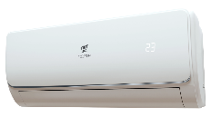
Сплит-система Royal Clima RC-TW75HN | bf4f58d2-0c7c-11eb-84b1-b42e99c8d110 | TRIUMPH | 47,960.00 ₽ | 7.25 | 8.11 | 32/41,5/46,5 | B/C
Сплит-система Royal Clima RC-TWX25HN | bf4f58cd-0c7c-11eb-84b1-b42e99c8d110 | TRIUMPH | 16,020.00 ₽ | 2.40 | 2.48 | 25,5/32,5/38,5 | A/A
Сплит-система Royal Clima RC-TWX30HN | bf4f58cf-0c7c-11eb-84b1-b42e99c8d110 | TRIUMPH | 16,970.00 ₽ | 2.95 | 2.92 | 25/34/38 | A/A
Сплит-система Royal Clima RC-VNG36HN | bf4f58e7-0c7c-11eb-84b1-b42e99c8d110 | VELA GRANDE 2020 | 73,540.00 ₽ | 10.45 | 10.65 | 49 | A/A
Сплит-система Royal Clima RC-VNR24HN | bf4f58e1-0c7c-11eb-84b1-b42e99c8d110 | VELA 2020 | 15,900.00 ₽ | 2.35 | 2.50 | 24/27/29/33 | A/A
Сплит-система Royal Clima RC-VNR29HN | bf4f58e2-0c7c-11eb-84b1-b42e99c8d110 | VELA 2020 | 16,850.00 ₽ | 2.90 | 3.10 | 24/27/30/33 | A/A
Сплит-система Royal Clima RC-VNR39HN | bf4f58e3-0c7c-11eb-84b1-b42e99c8d110 | VELA 2020 | 22,790.00 ₽ | 3.85 | 3.95 | 27/30/33/36 | A/A | Серия VELA 2020
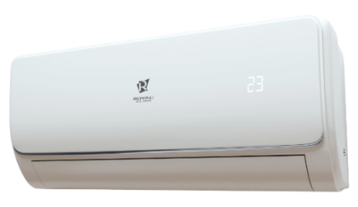
Сплит-система Royal Clima RC-VNR58HN | bf4f58e4-0c7c-11eb-84b1-b42e99c8d110 | VELA 2020 | 37,160.00 ₽ | 5.80 | 6.10 | 29/32/35/38 | A/A
Сплит-система Royal Clima RC-VNR76HN | bf4f58e5-0c7c-11eb-84b1-b42e99c8d110 | VELA 2020 | 47,730.00 ₽ | 7.55 | 7.90 | 31/34/37/40 | A/A
Сплит-система Royal Clima RC-VNR84HN | bf4f58e6-0c7c-11eb-84b1-b42e99c8d110 | VELA 2020 | 61,740.00 ₽ | 8.40 | 8.60 | 31/34/38/41 | A/A

Полупромышленные инверторные сплит-системы:*
Наружные блоки:
Модель |  | Серия | Цена, руб./шт. | Мощность, кВт |  | Уровень шума, Дб(А) | Класс энергоэфффективности
 |  |  |  | охл. | нагрев.
Универсальный наружный блок сплит-системы Royal Clima CO-E 12HNI/OUT | 8caa63f0-0c86-11eb-84b1-b42e99c8d110 | DC-Inverter | 28,980.00 ₽ | 3,60(1,35-4,40) | 4.20(1.24-5.30) | 54 | см.внут.блок | Наружные блоки (DC-Inverter)
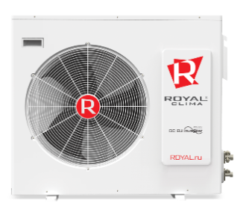
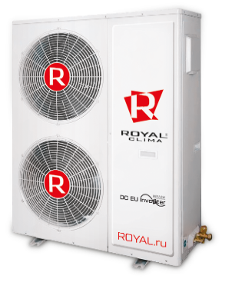
Универсальный наружный блок сплит-системы Royal Clima CO-E 18HNI/OUT | 8caa63f1-0c86-11eb-84b1-b42e99c8d110 | DC-Inverter | 35,960.00 ₽ | 5,00(1,53-5,60) | 5.60(1.40-6.20) | 55 | см.внут.блок
Универсальный наружный блок сплит-системы Royal Clima CO-E 24HNI/OUT | 8caa63f2-0c86-11eb-84b1-b42e99c8d110 | DC-Inverter | 45,040.00 ₽ | 7,00(2,16-8,20) | 8.00(1.98-9.30) | 58 | см.внут.блок
Универсальный наружный блок сплит-системы Royal Clima CO-E 36HNI/OUT | 8caa63f3-0c86-11eb-84b1-b42e99c8d110 | DC-Inverter | 74,080.00 ₽ | 10,55(2,9-13) | 11.15(2.6-13.5) | 57 | см.внут.блок
Универсальный наружный блок сплит-системы Royal Clima CO-E 48HNI/OUT | 8caa63f4-0c86-11eb-84b1-b42e99c8d110 | DC-Inverter | 84,250.00 ₽ | 14,00(4,76-16,50) | 16.00(4.78-16.15) | 60 | см.внут.блок
Универсальный наружный блок сплит-системы Royal Clima CO-E 60HNI/OUT | 8caa63f5-0c86-11eb-84b1-b42e99c8d110 | DC-Inverter | 95,190.00 ₽ | 16,00(4,76-17,5) | 17.00(4.78-18.50) | 60 | см.внут.блок

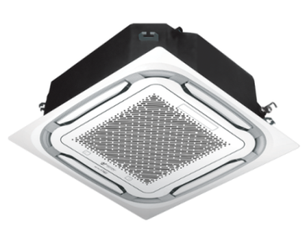
Внутренние блоки кассетного типа:
Внутренний блок кассетного сплит-системы типа Royal Clima CO-4C 12HNI | 8caa63f6-0c86-11eb-84b1-b42e99c8d110 | Cassette DC Inverter | 24,680.00 ₽ | 3,60(1,35-4,40) | 4.20(1.24-5.30) | 45/36 | A++/A+ | Cassette DC Inverter
Внутренний блок кассетного типа сплит-системы Royal Clima CO-4C 18HNI | 8caa63f7-0c86-11eb-84b1-b42e99c8d110 | Cassette DC Inverter | 29,360.00 ₽ | 5,00(1,53-5,60) | 5.60(1.40-6.20) | 45/36 | A++/A+
Внутренний блок кассетного типа сплит-системы Royal Clima CO-4C 24HNI | 8caa63f8-0c86-11eb-84b1-b42e99c8d110 | Cassette DC Inverter | 34,410.00 ₽ | 7,00(2,16-8,20) | 8.00(1.98-9.30) | 47/38 | A++/A+
Внутренний блок кассетного типа сплит-системы Royal Clima CO-4C 36HNI | 8caa63f9-0c86-11eb-84b1-b42e99c8d110 | Cassette DC Inverter | 40,900.00 ₽ | 10,55(2,9-13) | 11.15(2.6-13.5) | 51/45 | A++/A+
Внутренний блок кассетного типа сплит-системы Royal Clima CO-4C 48HNI | 8caa63fa-0c86-11eb-84b1-b42e99c8d110 | Cassette DC Inverter | 47,360.00 ₽ | 14,00(4,76-16,50) | 16.00(4.78-16.15) | 52/48 | A++/A+
Внутренний блок кассетного типа сплит-системы Royal Clima CO-4C 60HNI | 8caa63fb-0c86-11eb-84b1-b42e99c8d110 | Cassette DC Inverter | 54,080.00 ₽ | 16,00(4,76-17,5) | 17.00(4.78-18.50) | 52/48 | A++/A+

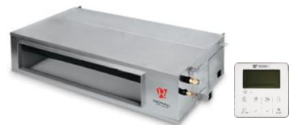
Внутренние блоки канального типа:
Внутренний блок канального типа сплит-системы Royal Clima CO-D 18HNI | 8caa63fc-0c86-11eb-84b1-b42e99c8d110 | Canalizzabili DC Inverter | 27,740.00 ₽ | 5.00(1.53-5.60) | 5.60（1.40-6.20） | 43/40 | A++/A+ | Canalizzabili DC Inverter
Внутренний блок канального типа сплит-системы Royal Clima CO-D 24HNI | 8caa63fd-0c86-11eb-84b1-b42e99c8d110 | Canalizzabili DC Inverter | 33,040.00 ₽ | 7.00(2.16-8.20) | 8.00(1.98-9.30) | 44/39 | A++/A+
Внутренний блок канального типа сплит-системы Royal Clima CO-D 36HNI | 8caa63fe-0c86-11eb-84b1-b42e99c8d110 | Canalizzabili DC Inverter | 39,110.00 ₽ | 10.55(2.9-13) | 11.15（2.6-13.5) | 44/39 | A++/A+
Внутренний блок канального типа сплит-системы Royal Clima CO-D 48HNI | 8caa63ff-0c86-11eb-84b1-b42e99c8d110 | Canalizzabili DC Inverter | 45,640.00 ₽ | 14.0(4.76-16.50) | 16.00(4.78-16.15) | 52/47 | A++/A+
Внутренний блок канального типа сплит-системы Royal Clima CO-D 60HNI | 8caa6400-0c86-11eb-84b1-b42e99c8d110 | Canalizzabili DC Inverter | 52,270.00 ₽ | 16.00(4.76-17.5) | 17.00(4.78-18.50) | 52/47 | A++/A+

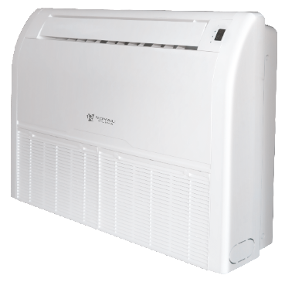
Внутренние блоки напольно-потолочного типа:
Внутренний блок напольно-потолочного типа сплит-системы Royal Clima CO-F 18HNI | 8caa6401-0c86-11eb-84b1-b42e99c8d110 | Soffitto o Pavimento DC Inverter | 27,810.00 ₽ | 5.00(1.53-5.60) | 5.60(1.40-6.20) | 45/40/34 | A++/A+ | Soffitto o Pavimento DC Inverter
Внутренний блок напольно-потолочного типа сплит-системы Royal Clima CO-F 24HNI | 8caa6402-0c86-11eb-84b1-b42e99c8d110 | Soffitto o Pavimento DC Inverter | 32,310.00 ₽ | 7.00(2.16-8.20) | 8.00(1.98-9.30) | 47/43/38 | A++/A+
Внутренний блок напольно-потолочного типа сплит-системы Royal Clima CO-F 36HNI | 8caa6403-0c86-11eb-84b1-b42e99c8d110 | Soffitto o Pavimento DC Inverter | 39,190.00 ₽ | 10.55（2.9-13） | 11.15（2.6-13.5） | 53/50/47 | A++/A+
Внутренний блок напольно-потолочного типа сплит-системы Royal Clima CO-F 48HNI | 8caa6404-0c86-11eb-84b1-b42e99c8d110 | Soffitto o Pavimento DC Inverter | 45,640.00 ₽ | 14.00(4.76-16.50) | 16.00(4.78-16.15) | 53/51/49 | A++/A+
Внутренний блок напольно-потолочного типа сплит-системы Royal Clima CO-F 60HNI | 8caa6405-0c86-11eb-84b1-b42e99c8d110 | Soffitto o Pavimento DC Inverter | 52,500.00 ₽ | 16.00(4.76-17.5) | 17.00(4.78-18.50) | 53/51/49 | A++/A+

Полупромышленные классические ON/OFF сплит-системы:*
Наружные блоки:
Модель |  | Серия | Цена, руб./шт. | Мощность, кВт |  | Уровень шума, Дб(А) | Класс энергоэфффективности
 |  |  |  | охл. | нагрев.
Универсальный наружный блок сплит-системы Royal Clima CO-E 12HNR/OUT | 8caa6406-0c86-11eb-84b1-b42e99c8d110 | ON-OFF | 26,570.00 ₽ | 3.60 | 3.90 | 53 | см.внут.блок | Наружный блок ON-OFF
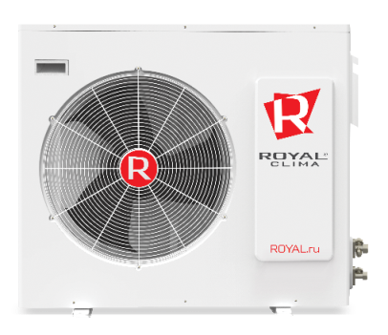
Универсальный наружный блок сплит-системы Royal Clima CO-E 18HNR/OUT | 8caa6407-0c86-11eb-84b1-b42e99c8d110 | ON-OFF | 30,030.00 ₽ | 5.30 | 5.80 | 55 | см.внут.блок
Универсальный наружный блок сплит-системы Royal Clima CO-E 24HNR/OUT | 8caa6408-0c86-11eb-84b1-b42e99c8d110 | ON-OFF | 37,160.00 ₽ | 7.20 | 8.08 | 56 | см.внут.блок
Универсальный наружный блок сплит-системы Royal Clima CO-E 36HNR/OUT | 8caa6409-0c86-11eb-84b1-b42e99c8d110 | ON-OFF | 53,190.00 ₽ | 10.60 | 11.70 | 62 | см.внут.блок
Универсальный наружный блок сплит-системы Royal Clima CO-E 48HNR/OUT | 8caa640a-0c86-11eb-84b1-b42e99c8d110 | ON-OFF | 58,710.00 ₽ | 14.00 | 15.50 | 60 | см.внут.блок
Универсальный наружный блок сплит-системы Royal Clima CO-E 60HNR/OUT | 8caa640b-0c86-11eb-84b1-b42e99c8d110 | ON-OFF | 63,840.00 ₽ | 17.60 | 18.50 | 60 | см.внут.блок

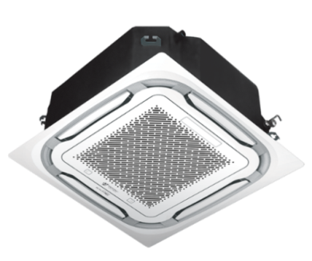
Внутренние блоки кассетного типа:
Внутренний блок кассетного сплит-системы типа Royal Clima CO-4C 12HNR | 8caa640c-0c86-11eb-84b1-b42e99c8d110 | Cassette | 16,320.00 ₽ | 3.60 | 3.90 | 32/41 | B/C | Cassette
Внутренний блок кассетного типа сплит-системы Royal Clima CO-4C 18HNR | 8caa640d-0c86-11eb-84b1-b42e99c8d110 | Cassette | 17,960.00 ₽ | 5.30 | 5.80 | 32/41 | B/C
Внутренний блок кассетного типа сплит-системы Royal Clima CO-4C 24HNR | 8caa640e-0c86-11eb-84b1-b42e99c8d110 | Cassette | 24,320.00 ₽ | 7.20 | 8.08 | 36/45 | B/C
Внутренний блок кассетного типа сплит-системы Royal Clima CO-4C 36HNR | 8caa640f-0c86-11eb-84b1-b42e99c8d110 | Cassette | 30,460.00 ₽ | 10.60 | 11.70 | 39/48 | C/C
Внутренний блок кассетного типа сплит-системы Royal Clima CO-4C 48HNR | 8caa6410-0c86-11eb-84b1-b42e99c8d110 | Cassette | 37,540.00 ₽ | 14.00 | 15.50 | 41/50 | C/D
Внутренний блок кассетного типа сплит-системы Royal Clima CO-4C 60HNR | 8caa6411-0c86-11eb-84b1-b42e99c8d110 | Cassette | 40,080.00 ₽ | 17.60 | 18.50 | 41/50 | B/D

Внутренние блоки канального типа:
Внутренний блок канального типа сплит-системы Royal Clima CO-D 18HNR | 8caa6412-0c86-11eb-84b1-b42e99c8d110 | Canalizzabili | 18,040.00 ₽ | 5.30 | 5.80 | 34/44 | B/C | Canalizzabili
Внутренний блок канального типа сплит-системы Royal Clima CO-D 24HNR | 8caa6413-0c86-11eb-84b1-b42e99c8d110 | Canalizzabili | 25,880.00 ₽ | 7.20 | 8.08 | 38/47 | A/B
Внутренний блок канального типа сплит-системы Royal Clima CO-D 36HNR | 8caa6414-0c86-11eb-84b1-b42e99c8d110 | Canalizzabili | 29,580.00 ₽ | 10.60 | 11.70 | 41/50 | C/C
Внутренний блок канального типа сплит-системы Royal Clima CO-D 48HNR | 8caa6415-0c86-11eb-84b1-b42e99c8d110 | Canalizzabili | 41,720.00 ₽ | 14.00 | 15.50 | 44/53 | C/D
Внутренний блок канального типа сплит-системы Royal Clima CO-D 60HNR | 8caa6416-0c86-11eb-84b1-b42e99c8d110 | Canalizzabili | 45,210.00 ₽ | 17.60 | 18.50 | 44/53 | B/D

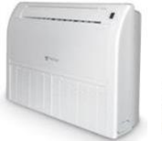
Внутренние блоки напольно-потолочного типа:
Внутренний блок напольно-потолочного сплит-системы типа Royal Clima CO-F 18HNR | 8caa6417-0c86-11eb-84b1-b42e99c8d110 | Soffitto o Pavimento | 17,450.00 ₽ | 5.30 | 5.80 | 34/43 | B/C | Soffitto o Pavimento
Внутренний блок напольно-потолочного сплит-системы типа Royal Clima CO-F 36HNR | 8caa6419-0c86-11eb-84b1-b42e99c8d110 | Soffitto o Pavimento | 25,780.00 ₽ | 7.20 | 8.08 | 38/46 | A/C
Внутренний блок напольно-потолочного типа сплит-системы Royal Clima CO-F 24HNR | 8caa6418-0c86-11eb-84b1-b42e99c8d110 | Soffitto o Pavimento | 22,430.00 ₽ | 10.60 | 11.70 | 41/50 | C/C
Внутренний блок напольно-потолочного типа сплит-системы Royal Clima CO-F 48HNR | 8caa641a-0c86-11eb-84b1-b42e99c8d110 | Soffitto o Pavimento | 36,470.00 ₽ | 14.00 | 15.50 | 42/51 | C/D
Внутренний блок напольно-потолочного типа сплит-системы Royal Clima CO-F 60HNR | 8caa641b-0c86-11eb-84b1-b42e99c8d110 | Soffitto o Pavimento | 38,310.00 ₽ | 17.60 | 18.50 | 42/51 | B/D

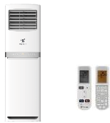
Внутренние блоки колонного типа: |  |  |  |  |  |  |  | Alto
Внутренний блок колонного типа сплит-системы Royal Clima RC-AT48HN | 8caa641c-0c86-11eb-84b1-b42e99c8d110 | Alto | 103,600.00 ₽ | 14.30 | 16.40 | 49 | C/C
Внутренний блок колонного типа сплит-системы Royal Clima RC-AT60HN | 8caa641d-0c86-11eb-84b1-b42e99c8d110 | Alto | 116,090.00 ₽ | 18.30 | 18.20 | 54 | C/C

Мульти сплит-системы:*
Наружные блоки:
Модель |  | Серия | Цена, руб./шт. | Мощность, кВт |  | Уровень шума, Дб(А) | Класс энергоэфффективности
 |  |  |  | охл. | нагрев.
Универсальный наружный блок сплит-системы Royal Clima 4RFM-28HN/OUT | 8caa6426-0c86-11eb-84b1-b42e99c8d110 | MULTI FLEXI EU ERP Inverter | 80,740 ₽ | 8.30 | 8.80 | 54 | A++ ** | MULTI FLEXI EU ERP Inverter
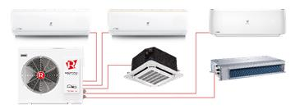
Универсальный наружный блок сплит-системы Royal Clima 2RFM-14HN/OUT | 8caa6423-0c86-11eb-84b1-b42e99c8d110 | MULTI FLEXI EU ERP Inverter | 46,900 ₽ | 4.20 | 4.40 | 54 | A++ **
Универсальный наружный блок сплит-системы Royal Clima 2RFM-18HN/OUT | 8caa6424-0c86-11eb-84b1-b42e99c8d110 | MULTI FLEXI EU ERP Inverter | 51,050 ₽ | 5.30 | 5.60 | 54 | A++ **
Универсальный наружный блок сплит-системы Royal Clima 3RFM-21HN/OUT | 8caa6425-0c86-11eb-84b1-b42e99c8d110 | MULTI FLEXI EU ERP Inverter | 67,320 ₽ | 6.20 | 6.60 | 54 | A++ **
Универсальный наружный блок сплит-системы Royal Clima 4RFM-36HN/OUT | 0dd9c559-0c92-11eb-84b1-b42e99c8d110 | MULTI FLEXI EU ERP Inverter | 95,940 ₽ | 10.60 | 11.20 | 54 | A++ ** | Серия PRESTIGIO MULTI FLEXI EU ERP Inverter
Универсальный наружный блок сплит-системы Royal Clima 5RFM-42HN/OUT | 0dd9c55a-0c92-11eb-84b1-b42e99c8d110 | MULTI FLEXI EU ERP Inverter | 126,580 ₽ | 12.40 | 12.40 | 54 | A++ **

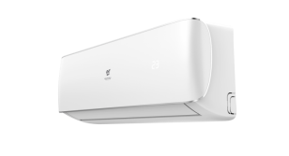
Внутренние блоки настенного типа:
Внутренний блок сплит-системы Royal Clima RCI-P32HN | 47dd6704-1293-11eb-84b2-b42e99c8d110 | PRESTIGIO | 15,040 ₽ | 2.70 | 2.93 | 22/33/37
Внутренний блок сплит-системы Royal Clima RCI-P41HN | 47dd6705-1293-11eb-84b2-b42e99c8d110 | PRESTIGIO | 16,220 ₽ | 3.52 | 3.81 | 22/32/38 |  | Серия TRIUMPH MULTI FLEXI EU ERP Inverter
Внутренний блок сплит-системы Royal Clima RCI-P61HN | 47dd6706-1293-11eb-84b2-b42e99c8d110 | PRESTIGIO | 26,160 ₽ | 5.28 | 5.57 | 27/33/42
Внутренний блок сплит-системы Royal Clima RCI-TM09HN | 0dd9c55b-0c92-11eb-84b1-b42e99c8d110 | TRIUMPH | 10,450 ₽ | 2.64 | 2.93 | 25/31/35
Внутренний блок сплит-системы Royal Clima RCI-TM12HN | 0dd9c55c-0c92-11eb-84b1-b42e99c8d110 | TRIUMPH | 10,680 ₽ | 3.52 | 3.81 | 26/32/36
Внутренний блок сплит-системы Royal Clima RCI-TM18HN | 0dd9c55d-0c92-11eb-84b1-b42e99c8d110 | TRIUMPH | 11,860 ₽ | 5.28 | 5.57 | 26/34/40

Внутренние блоки кассетного типа: |  |  |  |  |  |  |  | Cassette MULTI FLEXI EU ERP Inverter
Внутренний блок кассетного типа сплит-системы Royal Clima RCI-CM12 | 0dd9c55e-0c92-11eb-84b1-b42e99c8d110 |  | 21,260 ₽ | 3.52 | 4.10 | 34/37/41
Внутренний блок кассетного типа сплит-системы Royal Clima RCI-CM18 | 0dd9c55f-0c92-11eb-84b1-b42e99c8d110 |  | 23,630 ₽ | 5.28 | 5.42 | 41/42/44

Внутренние блоки канального типа: |  |  |  |  |  |  |  | Canalizzabili MULTI FLEXI EU ERP Inverter
Внутренний блок канального типа сплит-системы Royal Clima RCI-DM09 | 0dd9c560-0c92-11eb-84b1-b42e99c8d110 |  | 19,580 ₽ | 2.64 | 2.94 | 35/38/42
Внутренний блок канального типа сплит-системы Royal Clima RCI-DM12 | 0dd9c561-0c92-11eb-84b1-b42e99c8d110 |  | 20,180 ₽ | 3.52 | 3.81 | 27,5/34,5/40
 | КЛИМАТ ХЭЛП. Ваша скорая климатическая помощь! ООО «Б-ТОРГ» ИНН: 5404098520 / КПП: 540401001 ОГРН: 1205400001344; Юридический адрес: 630052, Новосибирская обл., Новосибирск г, Немировича-Данченко ул, дом 14/1, квартира 31; +7 (383) 381-63-89, +7-953-888-08-91; www.climate-help.ru; Instegram : @climate_help; climate-help@b-torg.ru; *Прайс-лист действителен с 25 октября 2020 года.Цены указаны без НДС! **Не является публичной офертой! Полный ассортимент, актуальные цены и подробности акций уточняйте у нашего менеджера.

Продажа, ремонт, установка и диагностика климатического,
холодильного и отопительного оборудования

Xigma+Ecostar
Классические ON/OFF сплит-системы:*

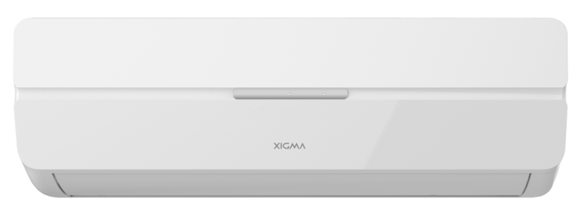
Модель |  | Серия | Цена, руб./шт. | Мощность, кВт |  | Уровень шума, Дб(А) | Класс энергоэфффективности | AIRJET
 |  |  |  | охл. | нагрев.
Сплит-система Xigma XG-AJ22RHA | 0dd9c578-0c92-11eb-84b1-b42e99c8d110 | AIRJET | 13,090 ₽ | 2.2 | 2.25 | 33/29/27/24/48 | А/А
Сплит-система Xigma XG-AJ28RHA | 0dd9c579-0c92-11eb-84b1-b42e99c8d110 | AIRJET | 14,940 ₽ | 2.8 | 2.85 | 33/30/27/24/50 | А/А
Сплит-система Xigma XG-AJ37RHA | 0dd9c57a-0c92-11eb-84b1-b42e99c8d110 | AIRJET | 19,140 ₽ | 3.7 | 3.85 | 36/33/30/27/52 | А/А
Сплит-система Xigma XG-AJ56RHA | 0dd9c57b-0c92-11eb-84b1-b42e99c8d110 | AIRJET | 29,520 ₽ | 5.6 | 5.85 | 38/35/32/29/54 | А/А
Сплит-система Xigma XG-AJ77RHA | 0dd9c57c-0c92-11eb-84b1-b42e99c8d110 | AIRJET | 36,930 ₽ | 7.7 | 7.78 | 40/37/34/31/55 | А/В



Модель |  | Серия | Цена, руб./шт. | Мощность, кВт |  | Уровень шума, Дб(А) | Класс энергоэфффективности
 |  |  |  | охл. | нагрев. |  |  | SPARK
Сплит-система Ecostar KVS-S07HT.1 | c37b1971-0faa-11eb-84b2-b42e99c8d110 | SPARK | 14,330 ₽ | 2.2 | 2.36 | 25,5/31,5/35/51,5 | B/A
Сплит-система Ecostar KVS-S09HT.1 | c37b1970-0faa-11eb-84b2-b42e99c8d110 | SPARK | 16,060 ₽ | 2.64 | 2.785 | 25,5/34/38,5/52 | A/A
Сплит-система Ecostar KVS-S12HT.1 | c37b1972-0faa-11eb-84b2-b42e99c8d110 | SPARK | 21,120 ₽ | 3.52 | 3.81 | 31/37,5/41,5/56,5 | A/A
Сплит-система Ecostar KVS-S18HT.1 | c37b1973-0faa-11eb-84b2-b42e99c8d110 | SPARK | 34,700 ₽ | 5.28 | 5.57 | 31,5/37/42,5/57 | A/A
Сплит-система Ecostar KVS-S24HT.1 | c37b1974-0faa-11eb-84b2-b42e99c8d110 | SPARK | 43,600 ₽ | 7.25 | 8.112 | 32/41,5/46,5/59,5 | B/C
 | КЛИМАТ ХЭЛП. Ваша скорая климатическая помощь! ООО «Б-ТОРГ» ИНН: 5404098520 / КПП: 540401001 ОГРН: 1205400001344; Юридический адрес: 630052, Новосибирская обл., Новосибирск г, Немировича-Данченко ул, дом 14/1, квартира 31; +7 (383) 381-63-89, +7-953-888-08-91; www.climate-help.ru; Instegram : @climate_help; climate-help@b-torg.ru; *Прайс-лист действителен с 25 октября 2020 года. Цены указаны без НДС! **Не является публичной офертой! Полный ассортимент, актуальные цены и подробности акций уточняйте у нашего менеджера.

Продажа, ремонт, установка и диагностика климатического,
холодильного и отопительного оборудования

Hisense
**

Инверторные сплит-системы:*
Модель |  | Серия | Цена, руб./шт. | Мощность, кВт |  | Уровень шума, Дб(А) | Класс энергоэфффективности | VISION Superior DC Inverter
 |  |  |  | охл. | нагрев.
Cплит-система Hisense AS-10UW4RXUQD00G | VISION Superior DC Inverter | VISION Superior DC Inverter | 67,420.00 ₽ | 2,6(1,6-3,3) | 3,2(1,6-3,5) | 16/23/25/27/29/32/35 | A+++(8,7)/A+++/5,1
Cплит-система Hisense AS-13UW4RXUQD00G | VISION Superior DC Inverter | VISION Superior DC Inverter | 69,770.00 ₽ | 3,5(1,6-4,0) | 4,0(1,6-4,6) | 17/23/26/28/30/32/35 | A+++(8,7)/A+++/5,1
Cплит-система Hisense AST-09UW4RXUQD00 | VISION Superior DC Inverter | VISION Superior DC Inverter | нет в наличии |  |  |  |  | LUX Design SUPER DC Inverter
Cплит-система Hisense AST-12UW4RXUQD00 | VISION Superior DC Inverter | VISION Superior DC Inverter | нет в наличии
Cплит-система Hisense AS-10UW4SVETS10 | LUX Design SUPER DC Inverter | LUX Design SUPER DC Inverter | 45,570.00 ₽ | 2,60 (1,60-3,30) | 2,80 (1,60-3,00) | 19,5/27/28/30/32/35/38,5 | A++/A+
Cплит-система Hisense AS-13UW4SVETS10 | LUX Design SUPER DC Inverter | LUX Design SUPER DC Inverter | 48,040.00 ₽ | 3,50 (1,60-4,00) | 3,90 (1,60-4,10) | 20/27/29/30/34/36/38,5 | A++/A+
Cплит-система Hisense AS-10UW4SVETG107G(С) | Premium CHAMPAGNE SUPER DC Inverter | Premium CHAMPAGNE SUPER DC Inverter | 44,710.00 ₽ | 2,80 (1,60-3,30) | 2,80 (1,60-3,00) | 22/29/30/32/34/35/39 | А++/А+
Cплит-система Hisense AS-13UW4SVETG157G(С) | Premium CHAMPAGNE SUPER DC Inverter | Premium CHAMPAGNE SUPER DC Inverter | 47,180.00 ₽ | 3,75 (1,60-4,00) | 3,80 (1,60-4,10) | 23/30/32/33,5/35/37,5/40 | А++/А+ | Premium CHAMPAGNE SUPER DC Inverter
Cплит-система Hisense AS-10UW4SVETG107 | Premium DESIGN SUPER DC Inverter | Premium DESIGN SUPER DC Inverter | 34,950.00 ₽ | 2,80 (1,60-3,30) | 2,80 (1,60-3,00) | 22/29/30/32/34/35/39 | А++/А+
Cплит-система Hisense AS-13UW4SVETG157 | Premium DESIGN SUPER DC Inverter | Premium DESIGN SUPER DC Inverter | 40,010.00 ₽ | 3,75 (1,60-4,00) | 3,80 (1,60-4,10) | 23/30/32/33,5/35/37,5/40 | А++/А+
Cплит-система Hisense AS-18UW4SXATG077 | Premium DESIGN SUPER DC Inverter | Premium DESIGN SUPER DC Inverter | 57,430.00 ₽ | 5,50 (2,50-5,75) | 5,60 (2,25-6,25) | 31,5/35,5/38/40/42/44/45,5 | А++/А+ | Premium DESIGN SUPER DC Inverter
Cплит-система Hisense AS-07UR4SYDDE025G | BLACK STAR DC Inverter | BLACK STAR DC Inverter | 33,720.00 ₽ | 2,10 (0,90-2,50) | 2,15 (0,90-2,50) | 24/29,5/33,5/38/39 | A/A
Cплит-система Hisense AS-09UR4SYDDEIB15 | BLACK STAR DC Inverter | BLACK STAR DC Inverter | 35,880.00 ₽ | 2,60 (0,90-3,00) | 2,65 (0,90-3,00) | 24/31/33/35/39 | A/A
Cплит-система Hisense AS-11UR4SYDDEIB15 | BLACK STAR DC Inverter | BLACK STAR DC Inverter | 39,520.00 ₽ | 3,20 (0,90-3,55) | 3,25 (0,90-3,55) | 24/31,5/33,5/36/40 | A/A
Cплит-система Hisense AS-13UR4SVDDEIB15 | BLACK STAR DC Inverter | BLACK STAR DC Inverter | 42,850.00 ₽ | 3,70 (1,50-3,90) | 3,85 (1,30-4,10) | 24/32,5/35,5/37/40 | A/A
Cплит-система Hisense AS-10UR4SYDTDI7 | EXPERT EU DC Inverter | EXPERT EU DC Inverter | 30,260.00 ₽ | 2,80 (1,60-2,90) | 2,80 (1,60-3,20) | 23/30/32/35/37/38/40 | A+/A
Cплит-система Hisense AS-13UR4SYDTDI7 | EXPERT EU DC Inverter | EXPERT EU DC Inverter | 35,320.00 ₽ | 3,75 (1,60-3,85) | 3,85 (1,60-4,00) | 23/32,5/34/35,5/37/38,5/40 | A+/A | BLACK STAR DC Inverter
Cплит-система Hisense AS-18UW4SXATD077 | EXPERT EU DC Inverter | EXPERT EU DC Inverter | 56,010.00 ₽ | 5,60 (2,10-5,80) | 5,80 (2,00-6,00) | 31,5/35,5/38/40/42/44/45,5 | A++/A+
Cплит-система Hisense AS-24UW4SDBTD107G | EXPERT EU DC Inverter | EXPERT EU DC Inverter | 70,300.00 ₽ | 7,40 (2,50-7,70) | 7,70 (2,50-8,00) | 32,5/37/38/42/45/47/49 | A++/A+
Cплит-система Hisense AS-07UR4SYDDB15 | SMART DC Inverter | SMART DC Inverter | 27,290.00 ₽ | 2,10 (0,90-2,50) | 2,15 (0,90-2,50) | 24/29,5/33,5/38/39 | А/А
Cплит-система Hisense AS-09UR4SYDDB15 | SMART DC Inverter | SMART DC Inverter | 28,900.00 ₽ | 2,60 (0,90-3,00) | 2,65 (0,90-3,00) | 24/31/33/35/39 | А/А
Cплит-система Hisense AS-11UR4SYDDB15 | SMART DC Inverter | SMART DC Inverter | 31,860.00 ₽ | 3,20 (0,90-3,55) | 3,25 (0,90-3,55) | 24/31,5/33,5/36/40 | А/А | EXPERT EU DC Inverter
Cплит-система Hisense AS-13UR4SVDDB5 | SMART DC Inverter | SMART DC Inverter | 35,200.00 ₽ | 3,70 (1,50-3,90) | 3,85 (1,30-4,10) | 24/32,5/35,5/38,5/40 | А/А
Cплит-система Hisense AS-18UR4SMADB035 | SMART DC Inverter | SMART DC Inverter | 53,720.00 ₽ | 5,60 (2,10-5,80) | 5,80 (2,00-6,00) | 33/34,5/38/43,5/46 | А/А
Cплит-система Hisense AS-24UR4SBBDB015 | SMART DC Inverter | SMART DC Inverter | 67,860.00 ₽ | 6,55 (2,90-7,10) | 6,95 (2,20-7,40) | 34,5/37,5/44/48,5 | А/А

 |  |  |  |  |  |  |  | SMART DC Inverter
Классические ON/OFF сплит-системы:*
Модель |  | Серия | Цена, руб./шт. | Мощность, кВт |  | Уровень шума, Дб(А) | Класс энергоэфффективности
 |  |  |  | охл. | нагрев.
Сплит-система Hisense AS-07HR4SYDTG035 | NEO Premium Classic A | NEO Premium Classic A | 18,650.00 ₽ | 2.10 | 2.20 | 26/26,5/32/36/39 | А/А
Сплит-система Hisense AS-10HR4SYDTG5 | NEO Premium Classic A | NEO Premium Classic A | 20,440.00 ₽ | 2.70 | 2.75 | 29/32/34/37/38 | А/А
Сплит-система Hisense AS-13HR4SVDTG5 | NEO Premium Classic A | NEO Premium Classic A | 26,680.00 ₽ | 3.70 | 3.75 | 32/33,5/35,5/37/39 | А/А | NEO Premium Classic A
Сплит-система Hisense AS-18HR4SMATG015 | NEO Premium Classic A | NEO Premium Classic A | 40,760.00 ₽ | 5.30 | 5.35 | 35,5/36,5/40/45,5/46 | А/А
Сплит-система Hisense AS-24HR4SBATG005G | NEO Premium Classic A | NEO Premium Classic A | 51,130.00 ₽ | 6.80 | 7.10 | 36/36,5/40/45/45,5 | А/А
Сплит-система Hisense AS-36HR4SDKVT | STRONG NEO Premium Classic A | STRONG NEO Premium Classic A | 89,660.00 ₽ | 9.40 | 9.60 | 45/50 | C/C
Сплит-система Hisense AS-07HR4SYDDE035 | BLACK STAR Classic A | BLACK STAR Classic A | 25,440.00 ₽ | 2.10 | 2.20 | 28/28,5/31/34/34,5 | A/A | BLACK STAR Classic A
Сплит-система Hisense AS-09HR4SYDDEB35 | BLACK STAR Classic A | BLACK STAR Classic A | 27,790.00 ₽ | 2.50 | 2.55 | 31,5/32/34/37/37,5 | A/A
Сплит-система Hisense AS-12HR4SVDDEB15 | BLACK STAR Classic A | BLACK STAR Classic A | 35,380.00 ₽ | 3.20 | 3.20 | 32/32,5/34/36,5/37 | A/A
Сплит-система Hisense AS-07HR4SYCDC5 | NEO Classic A | NEO Classic A | 17,480.00 ₽ | 2.10 | 2.20 | 26/26,5/29/33/36 | А/А
Сплит-система Hisense AS-09HR4SYCDC5 | NEO Classic A | NEO Classic A | 18,710.00 ₽ | 2.50 | 2.55 | 26/26,5/29/33/36 | А/А
Сплит-система Hisense AS-12HR4SVDDC15 | NEO Classic A | NEO Classic A | 24,820.00 ₽ | 3.20 | 3.20 | 32/32,5/34/36,5/37 | А/А | NEO Classic A
Сплит-система Hisense AS-18HR4SMADC015 | NEO Classic A | NEO Classic A | 41,130.00 ₽ | 5.30 | 5.40 | 35,5/36,5/40/45,5/46 | C/B
Сплит-система Hisense AS-24HR4SBADC005 | NEO Classic A | NEO Classic A | 51,130.00 ₽ | 6.80 | 7.20 | 36/36,5/40/45/45,5 | А/А
Сплит-система Hisense AS-07HR4SYDDL03G | BASIC A | BASIC A | 16,920.00 ₽ | 2.10 | 2.20 | 28/36 | А/А
Сплит-система Hisense AS-09HR4SYDDL3G | BASIC A | BASIC A | 18,150.00 ₽ | 2.50 | 2.55 | 35/38 | А/А
Сплит-система Hisense AS-12HR4SVDDL1G | BASIC A | BASIC A | 24,210.00 ₽ | 3.20 | 3.20 | 34/39 | А/А | BASIC A
Сплит-система Hisense AS-18HR4SMADL01G | BASIC A | BASIC A | 40,140.00 ₽ | 5.30 | 5.40 | 35/43 | А/А
Сплит-система Hisense AS-24HR4SBADL00G | BASIC A | BASIC A | 49,890.00 ₽ | 6.80 | 7.20 | 36/46 | А/А

Мульти сплит-системы:* |  |  |  |  |  |  |  | STRONG NEO Premium Classic A
Наружные блоки:
Модель |  | Серия | Цена, руб./шт. | Мощность, кВт |  | Уровень шума, Дб(А) | Класс энергоэфффективности
 |  |  |  | охл. | нагрев.
Наружный блок сплит-системы Hisense AMW2-14U4SRE | FREE MATCH DC Inverter | FREE MATCH DC Inverter | 50,140.00 ₽ | 4,10 (1,40-5,50) | 4,50 (0,90-5,00) | 55 max | A++/A+
Наружный блок сплит-системы Hisense AMW2-18U4SXE | FREE MATCH DC Inverter | FREE MATCH DC Inverter | 56,500.00 ₽ | 5,20 (1,80-6,50) | 6,00 (1,40-6,30) | 55 max | A++/A+ | FREE MATCH DC Inverter
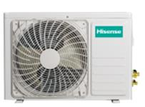
Наружный блок сплит-системы Hisense AMW3-24U4SZD | FREE MATCH DC Inverter | FREE MATCH DC Inverter | 78,420.00 ₽ | 7,00 (1,90-7,80) | 7,80 (1,70-9,40) | 59 max | А/А
Наружный блок сплит-системы Hisense AMW4-28U4SAC | FREE MATCH DC Inverter | FREE MATCH DC Inverter | 88,300.00 ₽ | 8,20 (2,40-9,00) | 9,00 (1,90-10,00) | 59 max | А/А
Наружный блок сплит-системы Hisense AMW4-36U4SAC | FREE MATCH DC Inverter | FREE MATCH DC Inverter | 104,630.00 ₽ | 10,00 (2,90-10,70) | 11,00 (2,50-12,00) | 59 max | А/А
Наружный блок сплит-системы Hisense AMW-42U4SE | ULTRA MATCH DC Inverter | ULTRA MATCH DC Inverter | 122,880.00 ₽ | 12,05 (3,80-13,50) | 14,05 (3,80-15,00) | 60 max | А/А
Наружный блок сплит-системы Hisense AMW-60U6SP | ULTRA MATCH DC Inverter | ULTRA MATCH DC Inverter | 154,250.00 ₽ | 16.00 | 18.00 | 60 max | А/B | PREMIUM CHAMPAGNE SUPER DC Inverter

Внутернние блоки настенного типа:
Внутренний блок сплит-системы Hisense AMS-09UR4SVETG67(C) | PREMIUM CHAMPAGNE SUPER DC Inverter | PREMIUM CHAMPAGNE SUPER DC Inverter | 15,750.00 ₽ | 2.60 | 2.80 | - | 22/38
Внутренний блок сплит-системы Hisense AMS-12UR4SVETG67(C) | PREMIUM CHAMPAGNE SUPER DC Inverter | PREMIUM CHAMPAGNE SUPER DC Inverter | 16,300.00 ₽ | 3.50 | 3.10 | - | 23/39 | PREMIUM DESIGN FREE MATCH DC Inverter
Внутренний блок сплит-системы Hisense AMS-09UR4SVETG67 | PREMIUM DESIGN FREE MATCH DC Inverter | PREMIUM DESIGN FREE MATCH DC Inverter | 11,670.00 ₽ | 2.60 | 2.80 | - | 22/38
Внутренний блок сплит-системы Hisense AMS-12UR4SVETG67 | PREMIUM DESIGN FREE MATCH DC Inverter | PREMIUM DESIGN FREE MATCH DC Inverter | 12,230.00 ₽ | 3.50 | 3.10 | - | 23/39
Внутренний блок сплит-системы Hisense AMS-18UR4SFADB65 | PREMIUM DESIGN FREE MATCH DC Inverter | PREMIUM DESIGN FREE MATCH DC Inverter | нет в наличии |  |  |  |  | SMART FREE MATCH DC Inverter
Внутренний блок сплит-системы Hisense AMS-09UR4SVEDB65 | SMART FREE MATCH DC Inverter | SMART FREE MATCH DC Inverter | 16,380.00 ₽ | 2.60 | 2.80 | - | 24/38
Внутренний блок сплит-системы Hisense AMS-12UR4SVEDB65 | SMART FREE MATCH DC Inverter | SMART FREE MATCH DC Inverter | 17,750.00 ₽ | 3.50 | 3.80 | - | 24/38
Внутренний блок сплит-системы Hisense AMS-18UR4SFADB65 | SMART FREE MATCH DC Inverter | SMART FREE MATCH DC Inverter | 19,630.00 ₽ | 5.00 | 5.50 | - | 35/46

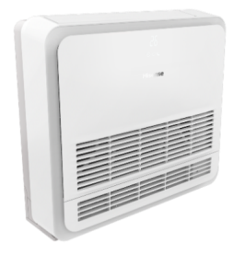
Внутренние блоки консольного типа: |  |  |  |  |  |  |  | FREE MATCH DC Inverter
Внутренний блок консольного типа сплит-системы Hisense AKT-09UR4RK4 | FREE MATCH DC Inverter | FREE MATCH DC Inverter | 23,400.00 ₽ | 2.80 | 3.00 | - | 32/36/38
Внутренний блок консольного типа сплит-системы Hisense AKT-12UR4RK4 | FREE MATCH DC Inverter | FREE MATCH DC Inverter | 24,640.00 ₽ | 3.52 | 3.80 | - | 32/36/38

Внутренние блоки канального типа:
Внутренний блок канального типа сплит-системы Hisense AMD-09UX4SJD | FREE MATCH DC Inverter | FREE MATCH DC Inverter | 20,750.00 ₽ | 2.60 | 3.00 | - | 25/35
Внутренний блок канального типа сплит-системы Hisense AMD-12UX4SJD | FREE MATCH DC Inverter | FREE MATCH DC Inverter | 21,610.00 ₽ | 3.20 | 3.70 | - | 25/35
Внутренний блок канального типа сплит-системы Hisense AMD-18UX4SJD | FREE MATCH DC Inverter | FREE MATCH DC Inverter | 22,850.00 ₽ | 5.00 | 5.50 | - | 27/39

Внутренние блоки кассетного типа:
Внутренний блок кассетного типа сплит-системы Hisense AMC-12UX4SAA | FREE MATCH DC Inverter | FREE MATCH DC Inverter | 25,870.00 ₽ | 3.50 | 4.00 | - | 40/47
Внутренний блок кассетного типа сплит-системы Hisense AMC-18UX4SAA | FREE MATCH DC Inverter | FREE MATCH DC Inverter | 27,110.00 ₽ | 5.00 | 5.50 | - | 40/47

Полупромышленные инверторные сплит-системы:*
Наружные блоки:
Модель |  | Серия | Цена, руб./шт. | Мощность, кВт |  | Уровень шума, Дб(А) | Класс энергоэфффективности | HEAVY DC Inverter
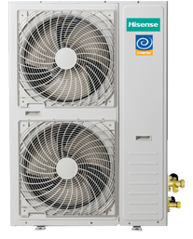
 |  |  |  | охл. | нагрев.
Универсальный наружный блок сплит-системы Hisense AUW-18U4SS | HEAVY DC Inverter | HEAVY DC Inverter | 43,760.00 ₽ | данные внутреннего блока |  |  | 50
Универсальный наружный блок сплит-системы Hisense AUW-24U4SF1 | HEAVY DC Inverter | HEAVY DC Inverter | 53,110.00 ₽ | данные внутреннего блока |  |  | 56
Универсальный наружный блок сплит-системы Hisense AUW-36U4S1A | HEAVY DC Inverter | HEAVY DC Inverter | 77,930.00 ₽ | данные внутреннего блока |  |  | 60
Универсальный наружный блок сплит-системы Hisense AUW-48U6SP1 | HEAVY DC Inverter | HEAVY DC Inverter | 89,140.00 ₽ | 12,60 (5,50-13,50) | 15,00 (4,00-18,00) | A/A | 60
Универсальный наружный блок сплит-системы Hisense AUW-60U6SP1 | HEAVY DC Inverter | HEAVY DC Inverter | 101,060.00 ₽ | 17,00 (6,20-18,00) | 20,00 (5,60-21,00) | A/A | 60

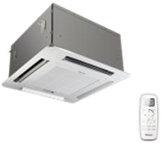
Внутренние блоки кассетного типа:
Внутренний блок кассетного типа сплит-системы Hisense AUC-18UR4SAA2 | HEAVY DC Inverter | HEAVY DC Inverter | 33,100.00 ₽ | 5,00 (1,99-5,57) | 6,20 (1,69-6,55) | B/B | 41/44/47
Внутренний блок кассетного типа сплит-системы Hisense AUC-24UR4S1GA | HEAVY DC Inverter | HEAVY DC Inverter | 35,690.00 ₽ | 7,20 (2,70-7,85) | 8,50 (2,77-9,00) | A/A | 29/38/43
Внутренний блок кассетного типа сплит-системы Hisense AUC-36UR4SGA | HEAVY DC Inverter | HEAVY DC Inverter | 41,640.00 ₽ | 9,80 (3,20-10,00) | 11,20 (2,90-12,00) | C/A | 45/50/53
Внутренний блок кассетного типа сплит-системы Hisense AUC-48UX4SFA | HEAVY DC Inverter | HEAVY DC Inverter | 47,730.00 ₽ | 12,60 (5,50-13,50) | 15,00 (4,00-18,00) | A/A | 44/47/50
Внутренний блок кассетного типа сплит-системы Hisense AUC-60UX4SFA | HEAVY DC Inverter | HEAVY DC Inverter | 54,180.00 ₽ | 17,00 (6,20-18,00) | 20,00 (5,60-21,00) | A/A | 44/47/50

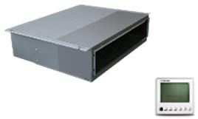
Внутренние блоки канального типа:
Внутренний блок канального типа сплит-системы Hisense AUD-18UX4SKL2 | HEAVY DC Inverter | HEAVY DC Inverter | 31,460.00 ₽ | 5,20 (2,12-5,63) | 6,00 (2,64-6,05) | B/B | 33/35/36
Внутренний блок канального типа сплит-системы Hisense AUD-24UX4SLL1 | HEAVY DC Inverter | HEAVY DC Inverter | 38,040.00 ₽ | 7,20 (2,70-7,85) | 8,50 (2,77-8,90) | A/A | 34/37/40
Внутренний блок канального типа сплит-системы Hisense AUD-36UX4SHL | HEAVY DC Inverter | HEAVY DC Inverter | 51,590.00 ₽ | 9,80 (3,20-10,00) | 11,00 (2,70-12,00) | D/B | 38/39/40
Внутренний блок канального типа сплит-системы Hisense AUD-48UX4SHH | HEAVY DC Inverter | HEAVY DC Inverter | 45,940.00 ₽ | 12,60 (5,50-13,50) | 15,00 (4,00-18,00) | A/A | 47/49/53
Внутренний блок канального типа сплит-системы Hisense AUD-60UX4SHH | HEAVY DC Inverter | HEAVY DC Inverter | 67,020.00 ₽ | 17,00 (6,20-18,00) | 20,50 (6,40-21,00) | A/A | 47/49/52

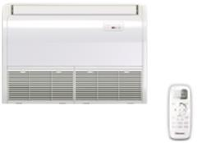
Внутренние блоки напольно-потолочного типа:
Внутренний блок напольно-потолочного типа сплит-системы Hisense AUV-18UR4SA2 | HEAVY DC Inverter | HEAVY DC Inverter | 33,100.00 ₽ | 5,20 (1,83-5,73) | 6,20 (1,77-6,62) | B/A | 35/38/41
Внутренний блок напольно-потолочного типа сплит-системы Hisense AUV-24UR4S1A | HEAVY DC Inverter | HEAVY DC Inverter | 35,750.00 ₽ | 7,20 (2,70-7,85) | 8,50 (2,70-8,966) | B/A | 45/48/52
Внутренний блок напольно-потолочного типа сплит-системы Hisense AUV-36UR4SB | HEAVY DC Inverter | HEAVY DC Inverter | 52,240.00 ₽ | 9,70 (3,20-10,00) | 11,50 (3,20-12,00) | D/B | 52/54/55
Внутренний блок напольно-потолочного типа сплит-системы Hisense AUV-48UR4SC | HEAVY DC Inverter | HEAVY DC Inverter | 45,940.00 ₽ | 12,60 (5,50-13,50) | 15,00 (4,00-18,00) | A/A | 51/53/55
Внутренний блок напольно-потолочного типа сплит-системы Hisense AUV-60UR4SC | HEAVY DC Inverter | HEAVY DC Inverter | 52,540.00 ₽ | 17,00 (6,20-18,00) | 20,50 (6,40-21,00) | A/A | 51/53/55

Полупромышленные классические ON/OFF сплит-системы:*
Наружные блоки:
Модель |  | Серия | Цена, руб./шт. | Мощность, кВт |  | Уровень шума, Дб(А) | Класс энергоэфффективности
 |  |  |  | охл. | нагрев.
Универсальный наружный блок сплит-системы Hisense AUW-12H4SV | HEAVY CLASSIC | HEAVY CLASSIC | 29,080.00 ₽ | см. данные вн. блока | см. данные вн. блока | см. данные вн. блока | 55 | HEAVY CLASSIC
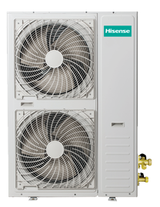
Универсальный наружный блок сплит-системы Hisense AUW-12H4SV (зимний комплект) | HEAVY CLASSIC | HEAVY CLASSIC | 36,350.00 ₽ | см. данные вн. блока | см. данные вн. блока | см. данные вн. блока | 55
Универсальный наружный блок сплит-системы Hisense AUW-18H4SS | HEAVY CLASSIC | HEAVY CLASSIC | 31,440.00 ₽ | см. данные вн. блока | см. данные вн. блока | см. данные вн. блока | 54
Универсальный наружный блок сплит-системы Hisense AUW-18H4SS (зимний комплект) | HEAVY CLASSIC | HEAVY CLASSIC | 38,700.00 ₽ | см. данные вн. блока | см. данные вн. блока | см. данные вн. блока | 54
Универсальный наружный блок сплит-системы Hisense AUW-24H4SF | HEAVY CLASSIC | HEAVY CLASSIC | 40,510.00 ₽ | см. данные вн. блока | см. данные вн. блока | см. данные вн. блока | 56
Универсальный наружный блок сплит-системы Hisense AUW-24H4SF (зимний комплект) | HEAVY CLASSIC | HEAVY CLASSIC | 47,770.00 ₽ | см. данные вн. блока | см. данные вн. блока | см. данные вн. блока | 56
Универсальный наружный блок сплит-системы Hisense AUW-36H6SD | HEAVY CLASSIC | HEAVY CLASSIC | 53,850.00 ₽ | см. данные вн. блока | см. данные вн. блока | см. данные вн. блока | 62
Универсальный наружный блок сплит-системы Hisense AUW-36H6SD (зимний комплект) | HEAVY CLASSIC | HEAVY CLASSIC | 61,110.00 ₽ | см. данные вн. блока | см. данные вн. блока | см. данные вн. блока | 62
Универсальный наружный блок сплит-системы Hisense AUW-48H6SE1 | HEAVY CLASSIC | HEAVY CLASSIC | 66,510.00 ₽ | см. данные вн. блока | см. данные вн. блока | см. данные вн. блока | 55
Универсальный наружный блок сплит-системы Hisense AUW-48H6SE1 (зимний комплект) | HEAVY CLASSIC | HEAVY CLASSIC | 73,770.00 ₽ | см. данные вн. блока | см. данные вн. блока | см. данные вн. блока | 55
Универсальный наружный блок сплит-системы Hisense AUW-60H6SP1 | HEAVY CLASSIC | HEAVY CLASSIC | 75,270.00 ₽ | см. данные вн. блока | см. данные вн. блока | см. данные вн. блока | 58
Универсальный наружный блок сплит-системы Hisense AUW-60H6SP1 (зимний комплект) | HEAVY CLASSIC | HEAVY CLASSIC | 82,530.00 ₽ | см. данные вн. блока | см. данные вн. блока | см. данные вн. блока | 58

Внутренние блоки колонного типа:
Внутренний блок колонного типа сплит-системы Hisense AUF-48ER6SM | HEAVY CLASSIC | HEAVY CLASSIC | 50,260.00 ₽ | 14.00 | 15,0+3,6 | B/B | 48/52
Внутренний блок колонного типа сплит-системы Hisense AUF-60ER6SM | HEAVY CLASSIC | HEAVY CLASSIC | 53,540.00 ₽ | 16.00 | 17,0+3,6 | B/D | 48/52

Внутренние блоки кассетного типа:
Внутренний блок кассетного типа сплит-системы Hisense AUC-12HR4SAA | HEAVY CLASSIC | HEAVY CLASSIC | 18,460.00 ₽ | 3.55 | 3.81 | А/А | 36/40/42
Внутренний блок кассетного типа сплит-системы Hisense AUC-18HR4SAA1 | HEAVY CLASSIC | HEAVY CLASSIC | 17,530.00 ₽ | 5.00 | 5.80 | С/А | 42/44/46
Внутренний блок кассетного типа сплит-системы Hisense AUC-24HR4SGA1 | HEAVY CLASSIC | HEAVY CLASSIC | 26,120.00 ₽ | 7.30 | 7.60 | B/B | 38/41/43
Внутренний блок кассетного типа сплит-системы Hisense AUC-36HR4SGA1 | HEAVY CLASSIC | HEAVY CLASSIC | 37,050.00 ₽ | 10.55 | 11.25 | B/A | 48/50/53
Внутренний блок кассетного типа сплит-системы Hisense AUC-48HR4SHA | HEAVY CLASSIC | HEAVY CLASSIC | 39,950.00 ₽ | 14.00 | 14.80 | B/D | 42/45/50
Внутренний блок кассетного типа сплит-системы Hisense AUC-60HR4SHA | HEAVY CLASSIC | HEAVY CLASSIC | 40,200.00 ₽ | 16.00 | 17.50 | C/D | 42/45/50

Внутренние блоки канального типа:
Внутренний блок канального типа сплит-системы Hisense AUD-12HX4SNL | HEAVY CLASSIC | HEAVY CLASSIC | 20,560.00 ₽ | 3.52 | 5.00 | В/А | 29/31/34
Внутренний блок канального типа сплит-системы Hisense AUD-18HX4SNL1 | HEAVY CLASSIC | HEAVY CLASSIC | 21,040.00 ₽ | 5.00 | 5.70 | С/В | 35/36/38
Внутренний блок канального типа сплит-системы Hisense AUD-24HX4SLH1 | HEAVY CLASSIC | HEAVY CLASSIC | 23,030.00 ₽ | 7.05 | 8.00 | В/А | 38/40/42
Внутренний блок канального типа сплит-системы Hisense AUD-36HX4SHH1 | HEAVY CLASSIC | HEAVY CLASSIC | 38,410.00 ₽ | 10.55 | 11.25 | В/А | 37/38/40
Внутренний блок канального типа сплит-системы Hisense AUD-48HX4SHH | HEAVY CLASSIC | HEAVY CLASSIC | 45,680.00 ₽ | 14.00 | 15.00 | B/C | 42/44/46
Внутренний блок канального типа сплит-системы Hisense AUD-60HX4SHH | HEAVY CLASSIC | HEAVY CLASSIC | 45,700.00 ₽ | 16.00 | 17.50 | C/D | 42/44/46

Внутренние блоки напольно- потолочного типа:
Внутренний блок напольно-потолочного типа сплит-системы Hisense AUV-18HR4SA1 | HEAVY CLASSIC | HEAVY CLASSIC | 21,290.00 ₽ | 5.00 | 5.50 | A/A | 34/41
Внутренний блок напольно-потолочного типа сплит-системы Hisense AUV-24HR4SA1 | HEAVY CLASSIC | HEAVY CLASSIC | 25,130.00 ₽ | 7.03 | 7.60 | В/В | 46/52
Внутренний блок напольно-потолочного типа сплит-системы Hisense AUV-36HR4SB1 | HEAVY CLASSIC | HEAVY CLASSIC | 37,030.00 ₽ | 10.55 | 11.25 | B/B | 52/57
Внутренний блок напольно-потолочного типа сплит-системы Hisense AUV-48HR4SC | HEAVY CLASSIC | HEAVY CLASSIC | 37,480.00 ₽ | 14.00 | 16.00 | B/B | 49/53
Внутренний блок напольно-потолочного типа сплит-системы Hisense AUV-60HR4SC | HEAVY CLASSIC | HEAVY CLASSIC | 39,890.00 ₽ | 16.00 | 18.00 | C/D | 49/53
 | КЛИМАТ ХЭЛП. Ваша скорая климатическая помощь! ООО «Б-ТОРГ» ИНН: 5404098520 / КПП: 540401001 ОГРН: 1205400001344; Юридический адрес: 630052, Новосибирская обл., Новосибирск г, Немировича-Данченко ул, дом 14/1, квартира 31; +7 (383) 381-63-89, +7-953-888-08-91; www.climate-help.ru; Instegram : @climate_help; climate-help@b-torg.ru; *Прайс-лист действителен с 25 октября 2020 года. Цены указаны без НДС! **Не является публичной офертой! Полный ассортимент, актуальные цены и подробности акций уточняйте у нашего менеджера.

Продажа, ремонт, установка и диагностика климатического,
холодильного и отопительного оборудования

Mitsubishi
 **

Инверторные сплит-системы:*

- Антиаллергенный энзимный фильтр в комплекте
- Уникальные показатели сезонной энергоэффективности >А++
- Самый низкий уровень шума для базового инвертора от 19 дБ(А)
- Внутренние блоки серии BT подготовлены для Wi-Fi модуля, который
устанавливается во внутрь корпуса
- Стильный, информативный и интуитивно понятный пульт управления с
большим дисплеем
- Специальная расширенная гарантия от поставщика 3 года
- Хладагент R32
- Сделано в Таиланде
Модель |  | Серия | Цена, руб./шт. | Мощность, кВт |  | Уровень шума, Дб(А) | Класс энергоэфффективности
 |  |  |  | охл. | нагрев.
Инверторная сплит-система Mitsubishi MSZ-BT20VG/MUZ-BT20VG с ЭНЗИМ фильтром | 0b682bf0-11e0-11eb-84b2-b42e99c8d110 | BT PRO LIMITED EDITION (R32) | 50,980 ₽ | 2.0 | 2.5 | от 19 | A++ | BT PRO LIMITED EDITION (R32)

Инверторная сплит-система Mitsubishi MSZ-BT25VG/MUZ-BT25VG с ЭНЗИМ фильтром | 0b682bf1-11e0-11eb-84b2-b42e99c8d110 | BT PRO LIMITED EDITION (R32) | 52,750 ₽ | 2.5 | 3.2 | от 19 | A++
Инверторная сплит-система Mitsubishi MSZ-BT35VG/MUZ-BT35VG с ЭНЗИМ фильтром | 0b682bf2-11e0-11eb-84b2-b42e99c8d110 | BT PRO LIMITED EDITION (R32) | 67,850 ₽ | 3.5 | 3.6 | от 19 | A++
Инверторная сплит-система Mitsubishi MSZ-BT50VG/MUZ-BT50VG с ЭНЗИМ фильтром | 0b682bf3-11e0-11eb-84b2-b42e99c8d110 | BT PRO LIMITED EDITION (R32) | 81,360 ₽ | 5.0 | 5.4 | от 19 | A++
Инверторная сплит-система Mitsubishi MSZ-HR25VF/MUZ-HR25VF | 0b682bf4-11e0-11eb-84b2-b42e99c8d110 | Classic Inverter HR (R32) | 48,500 ₽ | 2.5 | 3.2 | от 21 | A++
- Сезонная энергоэффективность класса А++
- Функция экономичного охлаждения ≪Econo Cool≫
- Комфортный уровень шума от 21 дБ(А)
- Встроенный 12-ти часовой таймер автоматического включения или выключения. Дискретность установки таймера составляет 1 час
- Автоматическое возобновление работы после сбоя электропитания (авторестарт)
- Хладагент R32
Инверторная сплит-система Mitsubishi MSZ-HR35VF/MUZ-HR35VF | 0b682bf5-11e0-11eb-84b2-b42e99c8d110 | Classic Inverter HR (R32) | 62,070 ₽ | 3.4 | 3.6 | от 21 | A++ | Classic Inverter HR (R32)
Инверторная сплит-система Mitsubishi MSZ-HR42VF/MUZ-HR42VF | a95c35f3-11e8-11eb-84b2-b42e99c8d110 | Classic Inverter HR (R32) | 72,220 ₽ | 4.2 | 4.7 | от 21 | A++
Инверторная сплит-система Mitsubishi MSZ-HR50VF/MUZ-HR50VF | a95c35f4-11e8-11eb-84b2-b42e99c8d110 | Classic Inverter HR (R32) | 78,710 ₽ | 5.0 | 5.4 | от 21 | A++
Инверторная сплит-система Mitsubishi MSZ-HR60VF/MUZ-HR60VF | a95c35f5-11e8-11eb-84b2-b42e99c8d110 | Classic Inverter HR (R32) | 105,850 ₽ | 6.1 | 6.8 | от 21 | A++
Инверторная сплит-система Mitsubishi MSZ-HR71VF/MUZ-HR71VF | a95c35f6-11e8-11eb-84b2-b42e99c8d110 | Classic Inverter HR (R32) | 121,890 ₽ | 7.1 | 8.1 | от 21 | A++
- Сезонная энергоэффективность класса А+++ (MSZ-AP20/25/35)
- Модели MSZ-AP...VGK оснащенны встроенным Wi-Fi интерфейсом
- Современный эргономичный дизайн внутреннего блока.
- 2 направляющих воздушного потока с независимым приводом (2 электродвигателя).
- В комплекте с блоком поставляется ИК-пульт управления. С помощью дополнительного
адаптера MAC-334IF можно подключить настенный проводной пульт управления — PAR-40MAA
- Низкий уровень шума от 19 дБ(А)
- Хладагент R32
Инверторная сплит-система Mitsubishi MSZ-AP20VG/MUZ-AP20VG | a95c35f7-11e8-11eb-84b2-b42e99c8d110 | Standart Inverter AP (R32) | 83,880 ₽ | 2.0 | 2.3 | от 19 | A+++ | Standart Inverter AP (R32)
Инверторная сплит-система Mitsubishi MSZ-AP25VGK/MUZ-AP25VG | a95c35f8-11e8-11eb-84b2-b42e99c8d110 | Standart Inverter AP (R32) | 88,780 ₽ | 2.5 | 3.2 | от 19 | A+++
Инверторная сплит-система Mitsubishi MSZ-AP35VGK/MUZ-AP35VG | a95c35f9-11e8-11eb-84b2-b42e99c8d110 | Standart Inverter AP (R32) | 110,510 ₽ | 3.5 | 4.0 | от 19 | A+++
Инверторная сплит-система Mitsubishi MSZ-AP42VG/MUZ-AP42VG | a95c35fa-11e8-11eb-84b2-b42e99c8d110 | Standart Inverter AP (R32) | 127,960 ₽ | 4.2 | 5.4 | от 19 | A+++
Инверторная сплит-система Mitsubishi MSZ-AP42VGK/MUZ-AP42VG | a95c35fb-11e8-11eb-84b2-b42e99c8d110 | Standart Inverter AP (R32) | 130,680 ₽ | 4.2 | 5.4 | от 19 | A+++
Инверторная сплит-система Mitsubishi MSZ-AP50VG/MUZ-AP50VG | a95c35fc-11e8-11eb-84b2-b42e99c8d110 | Standart Inverter AP (R32) | 153,890 ₽ | 5.0 | 5.8 | от 19 | A+++
Инверторная сплит-система Mitsubishi MSZ-AP50VGK/MUZ-AP50VG | a95c35fd-11e8-11eb-84b2-b42e99c8d110 | Standart Inverter AP (R32) | 156,620 ₽ | 5.0 | 5.8 | от 19 | A+++ | DeLuxe Inverter (R410); De Luxe Inverter ZUBADAN (R410)
- Датчик 3D I-SEE создает трехмерную температурную картину помещения и находит в нем
положение людей.
- Система очистки воздуха Plasma Quad
- Естественный воздушный поток внутреннего блока передает особенности природного движения воздуха и незаметно создает ощущение спокойствия и тишины.
- Раздельное управление воздушными заслонками для широкого охвата помещения, а также для создания комфорта одновременно для нескольких пользователей.
- Рекордно высокий уровень энергоэффективности
- Низкий уровень шума — 20 дБ (MSZ-FH25VE).
-Установка на старые трубопроводы: при замене старых систем с хладагентом R22 на данные
модели не требуется замена или промывка магистралей.
Инверторная сплит-система Mitsubishi MSZ-AP60VG/MUZ-AP60VG | a95c35fe-11e8-11eb-84b2-b42e99c8d110 | Standart Inverter AP (R32) | 180,060 ₽ | 6.1 | 6.8 | от 19 | A+++
Инверторная сплит-система Mitsubishi MSZ-AP60VGK/MUZ-AP60VG | a95c35ff-11e8-11eb-84b2-b42e99c8d110 | Standart Inverter AP (R32) | 182,780 ₽ | 6.1 | 6.8 | от 19 | A+++
Инверторная сплит-система Mitsubishi MSZ-AP71VG/MUZ-AP71VG | a95c3600-11e8-11eb-84b2-b42e99c8d110 | Standart Inverter AP (R32) | 226,010 ₽ | 7.1 | 8.0 | от 19 | A+++
Инверторная сплит-система Mitsubishi MSZ-AP71VGK/MUZ-AP71VG | a95c3601-11e8-11eb-84b2-b42e99c8d110 | Standart Inverter AP (R32) | 228,730 ₽ | 7.1 | 8.0 | от 19 | A+++
-Работа в режиме нагрева до −25°С. Стабильная теплопроизводительность при низкой наружной температуре (см. график справа). Установлен электронагреватель поддона наружного блока.
- Активный фильтр (двойная плазма): улавливает мельчайшие частицы из воздуха, устраняет запахи, разлагает формальдегид, выделяемый мебелью.
- Сканирование температуры помещения с помощью датчика I-SEE для равномерного поддержания комфортной температуры, например, у поверхности пола в детской комнате.
- Значительные возможности по длине магистрали хладагента и перепаду высот.
Инверторная сплит-система Mitsubishi MSZ-FH25VE/MUZ-FH25VE | a95c3602-11e8-11eb-84b2-b42e99c8d110 | DeLuxe Inverter (R410) | 92,520 ₽ | 2.5 | 3.2 | от 20 | A+++
Инверторная сплит-система Mitsubishi MSZ-FH25VE/MUZ-FH25VEHZ | a95c3605-11e8-11eb-84b2-b42e99c8d110 | De Luxe Inverter ZUBADAN (R410) | 124,140 ₽ | 2.5 | 3.2 | от 20 | A+++
Инверторная сплит-система Mitsubishi MSZ-FH35VE/MUZ-FH35VE | a95c3603-11e8-11eb-84b2-b42e99c8d110 | DeLuxe Inverter (R410) | 117,830 ₽ | 3.5 | 4.0 | от 20 | A+++
Инверторная сплит-система Mitsubishi MSZ-FH35VE/MUZ-FH35VEHZ | a95c3606-11e8-11eb-84b2-b42e99c8d110 | De Luxe Inverter ZUBADAN (R410) | 152,260 ₽ | 3.5 | 4.0 | от 20 | A+++
Инверторная сплит-система Mitsubishi MSZ-FH50VE/MUZ-FH50VE | a95c3604-11e8-11eb-84b2-b42e99c8d110 | DeLuxe Inverter (R410) | 158,490 ₽ | 5.0 | 6.0 | от 20 | A+++
Инверторная сплит-система Mitsubishi MSZ-FH50VE/MUZ-FH50VEHZ | a95c3607-11e8-11eb-84b2-b42e99c8d110 | De Luxe Inverter ZUBADAN (R410) | 216,970 ₽ | 5.0 | 6.0 | от 20 | A+++
Инверторная сплит-система Mitsubishi MSZ-LN25VGB/MUZ-LN25VG | a95c360a-11e8-11eb-84b2-b42e99c8d110 | LN (R32) | 109,810 ₽ | 2.5 | 3.2 | от 19 | A+++ | LN (R32)
- Встроенный Wi-Fi интерфейс с возможностью управления напрямую посредством Wi-Fi роутера через«домашнюю сеть»
- Блокировка режима работы через беспроводный ПДУ
- Разъем CN104 для работы от внешнего сигнала (например «карта гостя»)
- Ночной режим работы устанавливаемый беспроводным ПДУ:
снижение яркости дисплея, отключения звуковых сигналов,
снижение уровня шума наружного блока -3dB
- Специальное покрытие, предотвращающее оседание пыли
- Режим «дежурного отопления» +10°С в режиме нагрева10 совместно с активацией недельного таймера (шаг задания температуры 1 °С)
- Отображение потребленной электроэнергии через Wi-Fi
- Серия работает на фреоне R32
- Подключение к мультисистемам MXZ (совместимость моделей см.в каталоге)
MSZ-LNVGW
MSZ-LNVGV
MSZ-LNVGB
MSZ-LNVGR
"Перламутр"
"Натуральный белый"
Инверторная сплит-система Mitsubishi MSZ-LN25VGR/MUZ-LN25VG | a95c360b-11e8-11eb-84b2-b42e99c8d110 | LN (R32) | 110,280 ₽ | 2.5 | 3.2 | от 19 | A+++
Инверторная сплит-система Mitsubishi MSZ-LN25VGV/MUZ-LN25VG | a95c3609-11e8-11eb-84b2-b42e99c8d110 | LN (R32) | 109,030 ₽ | 2.5 | 3.2 | от 19 | A+++
Инверторная сплит-система Mitsubishi MSZ-LN25VGW/MUZ-LN25VG | a95c3608-11e8-11eb-84b2-b42e99c8d110 | LN (R32) | 102,100 ₽ | 2.5 | 3.2 | от 19 | A+++
Инверторная сплит-система Mitsubishi MSZ-LN35VGB/MUZ-LN35VG | a95c360e-11e8-11eb-84b2-b42e99c8d110 | LN (R32) | 132,160 ₽ | 3.5 | 4.0 | от 19 | A+++
Инверторная сплит-система Mitsubishi MSZ-LN35VGR/MUZ-LN35VG | a95c360f-11e8-11eb-84b2-b42e99c8d110 | LN (R32) | 132,550 ₽ | 3.5 | 4.0 | от 19 | A+++
Инверторная сплит-система Mitsubishi MSZ-LN35VGV/MUZ-LN35VG | a95c360d-11e8-11eb-84b2-b42e99c8d110 | LN (R32) | 131,230 ₽ | 3.5 | 4.0 | от 19 | A+++
Инверторная сплит-система Mitsubishi MSZ-LN35VGW/MUZ-LN35VG | a95c360c-11e8-11eb-84b2-b42e99c8d110 | LN (R32) | 122,820 ₽ | 3.5 | 4.0 | от 19 | A+++
Инверторная сплит-система Mitsubishi MSZ-LN50VGB/MUZ-LN50VG | a95c3612-11e8-11eb-84b2-b42e99c8d110 | LN (R32) | 185,200 ₽ | 5.0 | 6.0 | от 19 | A+++
Инверторная сплит-система Mitsubishi MSZ-LN50VGR/MUZ-LN50VG | a95c3613-11e8-11eb-84b2-b42e99c8d110 | LN (R32) | 185,590 ₽ | 5.0 | 6.0 | от 19 | A+++
Инверторная сплит-система Mitsubishi MSZ-LN50VGV/MUZ-LN50VG | a95c3611-11e8-11eb-84b2-b42e99c8d110 | LN (R32) | 184,260 ₽ | 5.0 | 6.0 | от 19 | A+++
Инверторная сплит-система Mitsubishi MSZ-LN50VGW/MUZ-LN50VG | a95c3610-11e8-11eb-84b2-b42e99c8d110 | LN (R32) | 173,520 ₽ | 5.0 | 6.0 | от 19 | A+++
Инверторная сплит-система Mitsubishi MSZ-LN60VGB/MUZ-LN60VG | a95c3616-11e8-11eb-84b2-b42e99c8d110 | LN (R32) | 223,750 ₽ | 6.0 | 6.8 | от 19 | A+++
Инверторная сплит-система Mitsubishi MSZ-LN60VGR/MUZ-LN60VG | a95c3617-11e8-11eb-84b2-b42e99c8d110 | LN (R32) | 224,220 ₽ | 6.0 | 6.8 | от 19 | A+++
Инверторная сплит-система Mitsubishi MSZ-LN60VGV/MUZ-LN60VG | a95c3615-11e8-11eb-84b2-b42e99c8d110 | LN (R32) | 222,890 ₽ | 6.0 | 6.8 | от 19 | A+++
Инверторная сплит-система Mitsubishi MSZ-LN60VGW/MUZ-LN60VG | a95c3614-11e8-11eb-84b2-b42e99c8d110 | LN (R32) | 210,590 ₽ | 6.0 | 6.8 | от 19 | A+++
Инверторная сплит-система Mitsubishi MSZ-EF25VGKB/MUZ-EF25VG | 47dd66e5-1293-11eb-84b2-b42e99c8d110 | Design Inverter (R32) | 92,290 ₽ | 2.5 | 3.2 | от 19 | A+++ | Design Inverter (R32)
Серия Design создана по запросу итальянского отделения Mitsubishi Electric, где дизайн изделия является необходимым условием его успеха на рынке. Но яркий дизайн не отменил высочайших требований к эффективности и уровню шума, по которым Design Inverter остается лидером в классе.
- Встроенный Wi-Fi-адаптор
- Подсветка экрана пульта управления
- Сложная система жалюзи создает оптимальную форму и скорость воздушной струи в режимах охлаждения и нагрева.
- Низкий уровень шума от 19 дБ(А)
- Чёрный пульт для чёрного и серого ВБ
- MSZ-EF VGK совместимы с MUZ-EF VE-ER5, MXZ-D/E (R410A) и MXZ-F (R32), а также с PUMY-(S)P через PAC-MK34/54 и PAC-LV11M-J
- Комплектуются бактерицидным фильтром с ионами серебра
- Хладагент R32
Инверторная сплит-система Mitsubishi MSZ-EF25VGKS/MUZ-EF25VG | 47dd66e6-1293-11eb-84b2-b42e99c8d110 | Design Inverter (R32) | 93,690 ₽ | 2.5 | 3.2 | от 19 | A+++
Инверторная сплит-система Mitsubishi MSZ-EF25VGKW/MUZ-EF25VG | 47dd66e4-1293-11eb-84b2-b42e99c8d110 | Design Inverter (R32) | 92,290 ₽ | 2.5 | 3.2 | от 19 | A+++
Инверторная сплит-система Mitsubishi MSZ-EF35VGKB/MUZ-EF35VG | 47dd66e8-1293-11eb-84b2-b42e99c8d110 | Design Inverter (R32) | 114,020 ₽ | 3.5 | 4.0 | от 19 | A+++
Инверторная сплит-система Mitsubishi MSZ-EF35VGKS/MUZ-EF35VG | 47dd66e9-1293-11eb-84b2-b42e99c8d110 | Design Inverter (R32) | 116,040 ₽ | 3.5 | 4.0 | от 19 | A+++
Инверторная сплит-система Mitsubishi MSZ-EF35VGKW/MUZ-EF35VG | 47dd66e7-1293-11eb-84b2-b42e99c8d110 | Design Inverter (R32) | 114,020 ₽ | 3.5 | 4.0 | от 19 | A+++
Инверторная сплит-система Mitsubishi MSZ-EF42VGKB/MUZ-EF42VG | 47dd66eb-1293-11eb-84b2-b42e99c8d110 | Design Inverter (R32) | 138,700 ₽ | 4.2 | 5.4 | от 19 | A+++
Инверторная сплит-система Mitsubishi MSZ-EF42VGKS/MUZ-EF42VG | 47dd66ec-1293-11eb-84b2-b42e99c8d110 | Design Inverter (R32) | 139,950 ₽ | 4.2 | 5.4 | от 19 | A+++
Инверторная сплит-система Mitsubishi MSZ-EF42VGKW/MUZ-EF42VG | 47dd66ea-1293-11eb-84b2-b42e99c8d110 | Design Inverter (R32) | 138,700 ₽ | 4.2 | 5.4 | от 19 | A+++
Инверторная сплит-система Mitsubishi MSZ-EF50VGKB/MUZ-EF50VG | 47dd66ee-1293-11eb-84b2-b42e99c8d110 | Design Inverter (R32) | 162,150 ₽ | 5.0 | 5.8 | от 19 | A+++
Инверторная сплит-система Mitsubishi MSZ-EF50VGKS/MUZ-EF50VG | 47dd66ef-1293-11eb-84b2-b42e99c8d110 | Design Inverter (R32) | 164,870 ₽ | 5.0 | 5.8 | от 19 | A+++
Инверторная сплит-система Mitsubishi MSZ-EF50VGKW/MUZ-EF50VG | 47dd66ed-1293-11eb-84b2-b42e99c8d110 | Design Inverter (R32) | 162,150 ₽ | 5.0 | 5.8 | от 19 | A+++

Классические ON/OFF сплит-системы:* (только охлаждение!!!!)
Модель |  | Серия | Цена, руб./шт. | Мощность, кВт |  | Уровень шума, Дб(А) | Класс энергоэфффективности
 |  |  |  | охл. | нагрев. |  |  | ON/OFF
- Уникальная функция I FEEL, основанная на принципах нечеткой логики, позволяет автоматически определить наиболее комфортную температуру для каждого пользователя. Большая производительность по воздуху и широкий угол подачи воздушной струи гарантируют равномерное охлаждение и обогрев даже для помещений сложной формы.
- В волокна наноплатинового фильтра встроены платиново-керамические частицы
нанометрового диапазона, благодаря которым фильтр осуществляет антибактериальную и
антивирусную обработку воздуха, а также уничтожает запахи. По эффективности обработки
воздуха наноплатиновый фильтр превосходит катехиновый.
- Корпус моделей серии GF изготовлен из высококачественной пластмассы, имеющей гладкую
полированную поверхность.
- Наружный блок MU-GF50VA имеет уменьшенные габаритные размеры.
- Низкий уровень шума — от 25 дБ(А).
- Достигнута высокая энергоэффективность EER=3,22 в классе систем без инверторного привода.
- Значительные возможности по длине магистрали хладагента и перепаду высот.
Cплит-система Mitsubishi MS-GF20VA/MU-GF20VA | 47dd66f6-1293-11eb-84b2-b42e99c8d110 | ON/OFF | 41,540 ₽ | 2.3 | - | от 25 | А
Cплит-система Mitsubishi MS-GF20VA/MU-GF20VA (зимний комплект) | 47dd66fc-1293-11eb-84b2-b42e99c8d110 | ON/OFF | 46,950 ₽ | 2.3 | - | от 25 | А
Cплит-система Mitsubishi MS-GF25VA/MU-GF25VA | 47dd66f7-1293-11eb-84b2-b42e99c8d110 | ON/OFF | 49,210 ₽ | 2.5 | - | от 25 | А
Cплит-система Mitsubishi MS-GF25VA/MU-GF25VA (зимний комплект) | 47dd66fd-1293-11eb-84b2-b42e99c8d110 | ON/OFF | 54,610 ₽ | 2.5 | - | от 25 | А
Cплит-система Mitsubishi MS-GF35VA/MU-GF35VA | 47dd66f8-1293-11eb-84b2-b42e99c8d110 | ON/OFF | 69,160 ₽ | 3.45 | - | от 25 | А
Cплит-система Mitsubishi MS-GF35VA/MU-GF35VA (зимний комплект) | 47dd66fe-1293-11eb-84b2-b42e99c8d110 | ON/OFF | 74,740 ₽ | 3.45 | - | от 25 | А
Cплит-система Mitsubishi MS-GF50VA/MU-GF50VA | 47dd66f9-1293-11eb-84b2-b42e99c8d110 | ON/OFF | 82,860 ₽ | 4.85 | - | от 25 | А
Cплит-система Mitsubishi MS-GF50VA/MU-GF50VA (зимний комплект) | 47dd66ff-1293-11eb-84b2-b42e99c8d110 | ON/OFF | 88,410 ₽ | 4.85 | - | от 25 | А
Cплит-система Mitsubishi MS-GF60VA/MU-GF60VA | 47dd66fa-1293-11eb-84b2-b42e99c8d110 | ON/OFF | 99,140 ₽ | 6.4 | - | от 25 | А
Cплит-система Mitsubishi MS-GF60VA/MU-GF60VA (зимний комплект) | 47dd6700-1293-11eb-84b2-b42e99c8d110 | ON/OFF | 104,700 ₽ | 6.4 | - | от 25 | А
Cплит-система Mitsubishi MS-GF80VA/MU-GF80VA | 47dd66fb-1293-11eb-84b2-b42e99c8d110 | ON/OFF | 117,680 ₽ | 8 | - | от 25 | А
Cплит-система Mitsubishi MS-GF80VA/MU-GF80VA (зимний комплект) | 47dd6701-1293-11eb-84b2-b42e99c8d110 | ON/OFF | 123,260 ₽ | 8 | - | от 25 | А

Мульти сплит-системы, кассетные, канальные, напольно-потолочные сплит-системы под заказ! Цена зависит от курса ЦБ! Все подробности уточнять у менеджера.

 | КЛИМАТ ХЭЛП. Ваша скорая климатическая помощь! ООО «Б-ТОРГ» ИНН: 5404098520 / КПП: 540401001 ОГРН: 1205400001344; Юридический адрес: 630052, Новосибирская обл., Новосибирск г, Немировича-Данченко ул, дом 14/1, квартира 31; +7 (383) 381-63-89, +7-953-888-08-91; www.climate-help.ru; Instegram : @climate_help; climate-help@b-torg.ru; *Прайс-лист действителен с 25 октября 2020 года. Цены указаны без НДС! **Не является публичной офертой! Полный ассортимент, актуальные цены и подробности акций уточняйте у нашего менеджера.

Продажа, ремонт, установка и диагностика климатического,
холодильного и отопительного оборудования

LG
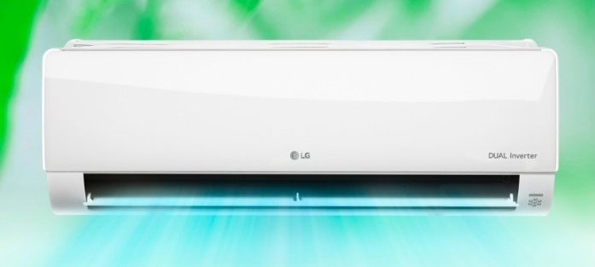 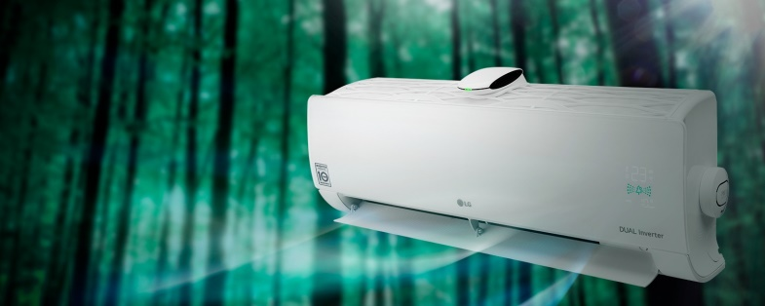 |  |  |  |  |  |  |  | **

Инверторные сплит-системы:*
Модель |  | Серия | Цена, руб./шт. | Мощность, кВт |  | Уровень шума, Дб(А) | Класс энергоэфффективности
 |  |  |  | охл. | нагрев.
Сплит-система LG ProCool Dual Inverter 12K B012TS.NSJ/B12TS.UA3 | 22070785-0eb1-11eb-84b1-b42e99c8d110 | ProCool Dual Inverter | 47,970 ₽ | 3.52 | 3.52 | 19/28/36/42 | A/А
Сплит-система LG ProCool Dual Inverter 18K B018TS.NSJ/B18TS.UL2 | 22070786-0eb1-11eb-84b1-b42e99c8d110 | ProCool Dual Inverter | 70,280 ₽ | 5.28 | 5.42 | 32/38/43/55 | A/А
Сплит-система LG ProCool Dual Inverter 24K B024TS.NSJ/B24TS.UE | 22070787-0eb1-11eb-84b1-b42e99c8d110 | ProCool Dual Inverter | 82,650 ₽ | 6.45 | 6.45 | 32/38/43/56 | A/А
Сплит-система LG ProCool Dual Inverter 7K B07TS.NSJ/B07TS.UA3 | 22070783-0eb1-11eb-84b1-b42e99c8d110 | ProCool Dual Inverter | 39,270 ₽ | 2.14 | 2.5 | 19/28/32/36 | A/А
Сплит-система LG ProCool Dual Inverter 9K B09TS.NSJ/B09TS.UA3 | 22070784-0eb1-11eb-84b1-b42e99c8d110 | ProCool Dual Inverter | 41,440 ₽ | 2.7 | 2.93 | 19/28/36/42 | A/А
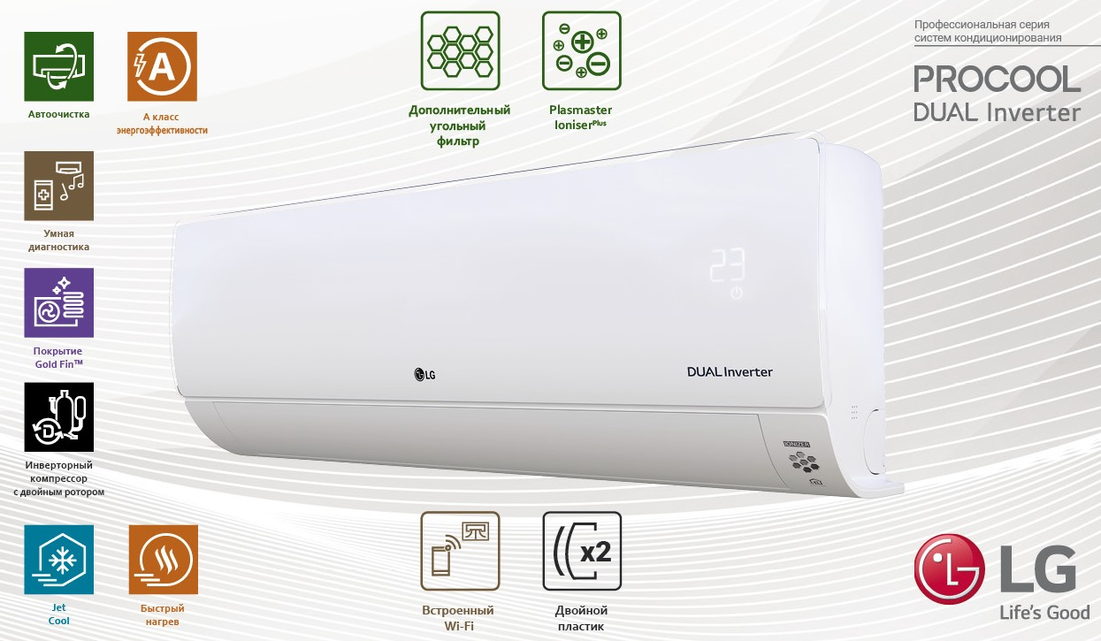

Мульти сплит-системы, кассетные, канальные, напольно-потолочные сплит-системы под заказ! Цена зависит от курса ЦБ! Все подробности уточнять у менеджера.

 | КЛИМАТ ХЭЛП. Ваша скорая климатическая помощь! ООО «Б-ТОРГ» ИНН: 5404098520 / КПП: 540401001 ОГРН: 1205400001344; Юридический адрес: 630052, Новосибирская обл., Новосибирск г, Немировича-Данченко ул, дом 14/1, квартира 31; +7 (383) 381-63-89, +7-953-888-08-91; www.climate-help.ru; Instegram : @climate_help; climate-help@b-torg.ru; *Прайс-лист действителен с 25 октября 2020 года. Цены указаны без НДС! **Не является публичной офертой! Полный ассортимент, актуальные цены и подробности акций уточняйте у нашего менеджера.

Продажа, ремонт, установка и диагностика климатического,
холодильного и отопительного оборудования

